Владимирская область
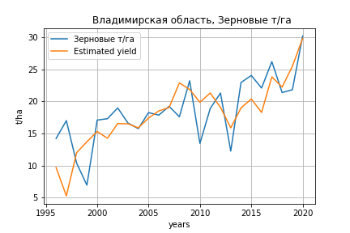
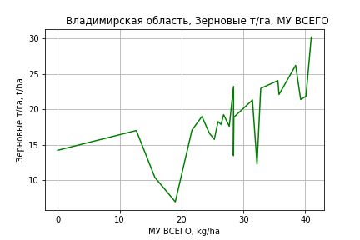
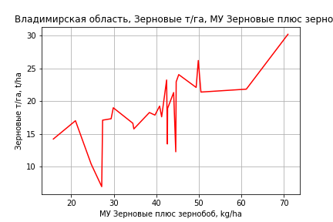
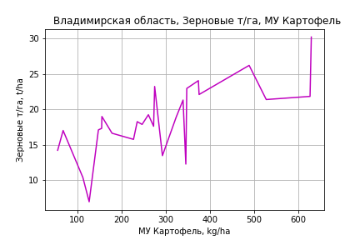
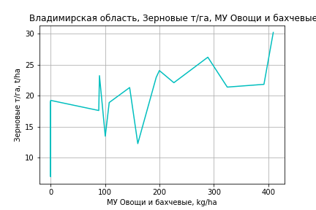
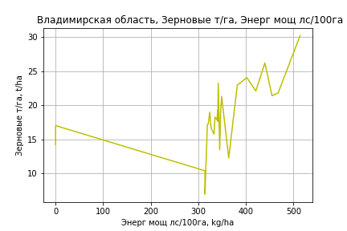
 | Владимирская область
Зерновые т/га
Calculated on the basis of information in the (25) years: 1996.0-2020.0
 |  | Iteration 1 |  | Iteration 2 |  | Iteration 3 |  | Iteration 4 |  | Iteration 5 |  | Iteration 6 |  | Iteration 7 |  | Iteration 8 |  | Iteration 9 |  | Iteration 10 |  | Iteration 11 |  | Iteration 12
 |  | beta | P_value | beta | P_value | beta | P_value | beta | P_value | beta | P_value | beta | P_value | beta | P_value | beta | P_value | beta | P_value | beta | P_value | beta | P_value | beta | P_value
Parameters | Variables
МУ ВСЕГО | C1 | 0.39760144908 | 0.3488862804 | 0.39760144908 | 0.3488862804 | 0.39760144908 | 0.3488862804 | 0.071870183246 | 0.84575819125 | 0.071870183246 | 0.84575819125 | 0.17164406614 | 0.33619494716 | 0.16043958977 | 0.34822702048 | 0.16853788249 | 0.31536382186 | 0.11226882422 | 0.46050033747 | 0.13183587607 | 0.36391139118 | 0.040803011672 | 0.78258388691 | 0.012992989914 | 0.90873632577
МУ Зерновые плюс зернобоб | C2 | 0.15912845143 | 0.44667767254 | 0.15912845143 | 0.44667767254 | 0.15912845143 | 0.44667767254 | 0.24184984391 | 0.25679558402 | 0.24184984391 | 0.25679558402 | 0.18462322559 | 0.062228700551 | 0.1956228117 | 0.036228196119 | 0.207595874 | 0.02214378982 | 0.19794290734 | 0.025266770372 | 0.20835992477 | 0.014369664903 | 0.1620733319 | 0.056328444489 | 0.17492529063 | 0.015938406674
МУ Картофель | C3 | 0.0023247158154 | 0.89444662538 | 0.0023247158154 | 0.89444662538 | 0.0023247158154 | 0.89444662538 | 0.012473621744 | 0.46374544165 | 0.012473621744 | 0.46374544165 | 0.012526763141 | 0.44621661105 | 0.012879976305 | 0.41965967728 | 0.0085588959079 | 0.54950828662 | 0.015066095555 | 0.22005526124 | 0.011216182607 | 0.24597635811 | 0.021909449657 | 0.017914764286 | 0.020678264774 | 0.010131551491
МУ Овощи и бахчевые | C4 | 0.030705421895 | 0.08847991701 | 0.030705421895 | 0.08847991701 | 0.030705421895 | 0.08847991701 | 0.028684686031 | 0.12107526511 | 0.028684686031 | 0.12107526511 | 0.026528069738 | 0.10642215685 | 0.024989023742 | 0.10626878745 | 0.021813869116 | 0.1278811565 | 0.021506511786 | 0.12938314959 | 0.023784668829 | 0.075092266787 | 0.014062669602 | 0.28053521273 | 0.011217128193 | 0.20033477992
МУ Овощи | C5 | 0.0096434752833 | 0.85677099597 | 0.0096434752833 | 0.85677099597 | 0.0096434752833 | 0.85677099597 | -0.016361553419 | 0.75668173473
МУ Подсолнечник | C6 | -5.9387201435E-17 | 0.88291054789
МУ Сахарная свекла | C7 | 5.024941816E-16 | 0.29778860129 | -1.2512054482E-15 | 0.44944524683
МУ СХ Культуры Всего | C8 | 0.001306735295 | 0.85677099597 | 0.001306735295 | 0.85677099597 | 0.001306735295 | 0.85677099597 | -0.0022170658093 | 0.75668173473 | -0.12296243528 | 0.75668173473
Тракторы | C9 | -0.081063444164 | 0.15816171059 | -0.081063444164 | 0.15816171059 | -0.081063444164 | 0.15816171059
Тракторы колесные | C10 | 0.057432816726 | 0.22746447815 | 0.057432816726 | 0.22746447815 | 0.057432816726 | 0.22746447815 | 0.0034248082078 | 0.9068578835 | 0.0034248082078 | 0.9068578835 | 0.0027951504229 | 0.92105931243 | -0.0079993981454 | 0.49660427783
Опрыскиватели | C11 | -0.0082729329106 | 0.98517212041 | -0.0082729329106 | 0.98517212041 | -0.0082729329106 | 0.98517212041 | -0.1897972684 | 0.67248776814 | -0.1897972684 | 0.67248776814 | -0.18262005909 | 0.67321128019
Копатели картофеля | C12 | -0.41727271477 | 0.13440714579 | -0.41727271477 | 0.13440714579 | -0.41727271477 | 0.13440714579 | -0.14563552022 | 0.47057801484 | -0.14563552022 | 0.47057801484 | -0.12923538704 | 0.49119410452 | -0.082142008012 | 0.57280492989 | -0.11637075787 | 0.38953915341
Машины для мин удобр | C13 | 0.17060776372 | 0.51028271208 | 0.17060776372 | 0.51028271208 | 0.17060776372 | 0.51028271208 | -0.0052919258028 | 0.98223919009 | -0.0052919258028 | 0.98223919009 | -0.015205748853 | 0.94672613624 | 0.043363407224 | 0.80496179487 | -0.045398039935 | 0.69689828089 | -0.061725168386 | 0.58952271562
Посев компл для зерн | C14 | -0.42975993051 | 0.46517772505 | -0.42975993051 | 0.46517772505 | -0.42975993051 | 0.46517772505 | 0.28463432022 | 0.40407307436 | 0.28463432022 | 0.40407307436 | 0.27661190578 | 0.3994944077 | 0.18081969165 | 0.42700937594 | 0.15422062373 | 0.48275427351 | 0.25163944947 | 0.18698674463 | 0.18540355516 | 0.18679996452 | -0.029055850439 | 0.76114953027
Сеялки | C15 | 0.19840395593 | 0.17611450081 | 0.19840395593 | 0.17611450081 | 0.19840395593 | 0.17611450081 | 0.030851926929 | 0.72386601773 | 0.030851926929 | 0.72386601773 | 0.032566818594 | 0.69895477465 | 0.0030558732154 | 0.94638117773 | 0.013778813505 | 0.74282278829 | -0.004722865756 | 0.89528256522 | -0.023128844396 | 0.052655683903
Энерг мощ лс/100га | C16 | -0.00019875727525 | 0.9838386083 | -0.00019875727525 | 0.9838386083 | -0.00019875727525 | 0.9838386083 | 0.0061249013794 | 0.51056470538 | 0.0061249013794 | 0.51056470538 | 0.0057638927681 | 0.51782360868 | 0.005242036542 | 0.54035614263 | 0.0054938368062 | 0.51358179068 | 0.0066865890845 | 0.41822850482 | 0.006260640723 | 0.43640474833 | 0.010200402262 | 0.23242165108 | 0.010935580201 | 0.17290941094

 | R2 |  | 0.975 |  | 0.975 |  | 0.975 |  | 0.97 |  | 0.97 |  | 0.97 |  | 0.97 |  | 0.969 |  | 0.967 |  | 0.967 |  | 0.959 |  | 0.959
 | R2 adj. |  | 0.948 |  | 0.948 |  | 0.948 |  | 0.943 |  | 0.943 |  | 0.947 |  | 0.95 |  | 0.951 |  | 0.952 |  | 0.954 |  | 0.946 |  | 0.948
 | F-statistic |  | 36.16941322 |  | 36.16941322 |  | 36.16941322 |  | 35.536060605 |  | 35.536060605 |  | 41.41978408 |  | 48.158057087 |  | 55.231077786 |  | 62.841951978 |  | 74.66996856 |  | 73.601432076 |  | 92.487298179
 | F value |  | 1.3929465838E-07 |  | 1.3929465838E-07 |  | 1.3929465838E-07 |  | 6.1715574054E-08 |  | 6.1715574054E-08 |  | 9.638417036E-09 |  | 1.454381939E-09 |  | 2.3649954653E-10 |  | 4.1441781306E-11 |  | 5.2818204258E-12 |  | 3.9294411332E-12 |  | 4.0151266802E-13
 | P value |  | 6.1908172939E+20 |  | 2.2311924056E+18 |  | 3.8364216842E+18 |  | 3.1891132412E+17 |  | 977.35833137 |  | 964.62654566 |  | 485.18731454 |  | 173.58590518 |  | 143.17265968 |  | 105.17314696 |  | 87.344235386 |  | 60.71798601
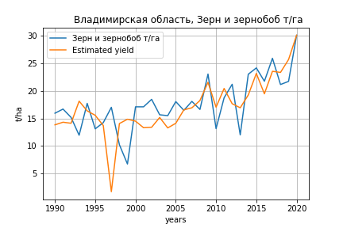
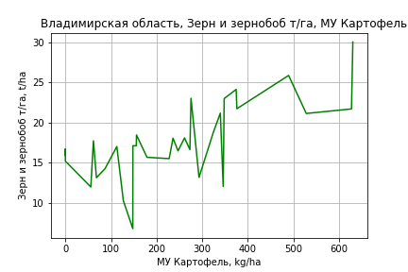
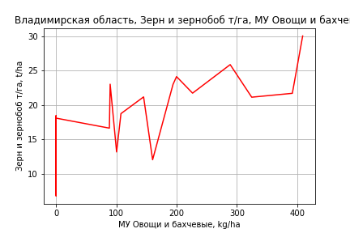
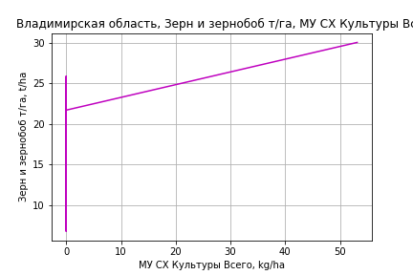
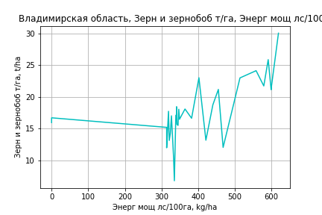
Зерн и зернобоб т/га
 |  | Iteration 1 |  | Iteration 2 |  | Iteration 3 |  | Iteration 4 |  | Iteration 5 |  | Iteration 6 |  | Iteration 7 |  | Iteration 8 |  | Iteration 9 |  | Iteration 10 |  | Iteration 11 |  | Iteration 12 |  | Iteration 13
 |  | beta | P_value | beta | P_value | beta | P_value | beta | P_value | beta | P_value | beta | P_value | beta | P_value | beta | P_value | beta | P_value | beta | P_value | beta | P_value | beta | P_value | beta | P_value
Parameters | Variables
МУ ВСЕГО | C1 | -0.20725142482 | 0.57091891687
МУ Зерновые плюс зернобоб | C2 | 0.23054384031 | 0.27758032781 | 0.12386902299 | 0.17946071872 | 0.12386902299 | 0.17946071872 | 0.12386902299 | 0.17946071872 | -0.018750849091 | 0.73592614799
МУ Картофель | C3 | 0.015320190549 | 0.33627489692 | 0.013238098099 | 0.38211673162 | 0.013238098099 | 0.38211673162 | 0.013238098099 | 0.38211673162 | 0.033058068566 | 0.010220224395 | 0.030502283623 | 0.002167175654 | 0.030632310571 | 0.0016476861744 | 0.031544784826 | 0.001019912302 | 0.029399883323 | 0.0010785394025 | 0.029520841099 | 0.00055761591972 | 0.025779659228 | 0.0010940762801 | 0.026469637518 | 0.00064132902239 | 0.025618840198 | 4.5852056917E-05
МУ Овощи и бахчевые | C4 | 0.02966175795 | 0.11084656788 | 0.028301505393 | 0.1162494584 | 0.028301505393 | 0.1162494584 | 0.028301505393 | 0.1162494584 | 0.024588988829 | 0.19462023569 | 0.025092307392 | 0.17451417864 | 0.024400898128 | 0.17460338491 | 0.020798092759 | 0.22371884629 | 0.016309920926 | 0.30637124129 | 0.01629656854 | 0.29623556691 | 0.022672895045 | 0.13637825423 | 0.018176651026 | 0.16769405068 | 0.016254151132 | 0.06503155735
МУ Овощи | C5 | -0.029134571374 | 0.58659354977 | -0.001735322062 | 0.9387300163
МУ Подсолнечник | C6 | -4.0102535444E-16 | 0.4289582897 | 2.0001973648E-17 | 0.58959116613 | -8.4199046368E-17 | 0.65494077387
МУ Сахарная свекла | C7 | -0.05015058229 | 0.75763208355 | -0.13347677277 | 0.064775276894 | -0.13347677277 | 0.064775276894 | -0.13347677277 | 0.064775276894
МУ СХ Культуры Всего | C8 | -0.0039478685433 | 0.58659354977 | -0.00023514412801 | 0.9387300163 | -0.013041513924 | 0.9387300163 | -0.013041513924 | 0.9387300163 | 0.11072689478 | 0.51359343607 | 0.091945142112 | 0.55592457201 | 0.10197708195 | 0.49871504489 | 0.14010575621 | 0.32389025454 | 0.14172439376 | 0.31464863945 | 0.14433588321 | 0.26858020965 | 0.10573947757 | 0.40974224423 | 0.12982162413 | 0.28537314194 | 0.14208541663 | 0.16947053253
Тракторы | C9 | -0.021462813845 | 0.68531305099 | -0.033464572684 | 0.48420910285 | -0.033464572684 | 0.48420910285 | -0.033464572684 | 0.48420910285 | -0.015899398728 | 0.75080007979 | -0.01822443045 | 0.70692014001
Тракторы колесные | C10 | 0.027209215727 | 0.56205936315 | 0.036661175545 | 0.39644916341 | 0.036661175545 | 0.39644916341 | 0.036661175545 | 0.39644916341 | 0.020851633345 | 0.64432631887 | 0.022949188472 | 0.59978134466 | 0.010999296525 | 0.70737779603 | -0.0097900710719 | 0.41740482667
Опрыскиватели | C11 | -0.27220138518 | 0.55673145599 | -0.269690771 | 0.55251950294 | -0.269690771 | 0.55251950294 | -0.269690771 | 0.55251950294 | -0.32054381915 | 0.50983824892 | -0.31346296451 | 0.50894494617 | -0.3520035458 | 0.43844392826
Копатели картофеля | C12 | -0.23818076525 | 0.36941943203 | -0.27288450973 | 0.282958549 | -0.27288450973 | 0.282958549 | -0.27288450973 | 0.282958549 | -0.10904153392 | 0.66634589376 | -0.13076413021 | 0.58466707638 | -0.07655244728 | 0.68119129962 | 0.019406729408 | 0.88837730161 | -0.0075787401651 | 0.95464148035
Машины для мин удобр | C13 | -0.031199107444 | 0.90440946217 | -0.029472940483 | 0.90788001169 | -0.029472940483 | 0.90788001169 | -0.029472940483 | 0.90788001169 | -0.10315659522 | 0.70292897768 | -0.093116166759 | 0.7228733655 | -0.13252823628 | 0.57472949339 | -0.02509806227 | 0.89442838993 | -0.14794878848 | 0.20185201185 | -0.14786520684 | 0.19235875584
Посев компл для зерн | C14 | 0.2293378122 | 0.67873892666 | 0.11269676735 | 0.82280890881 | 0.11269676735 | 0.82280890881 | 0.11269676735 | 0.82280890881 | 0.32904517958 | 0.53353005787 | 0.30047648632 | 0.5551456418 | 0.4423676106 | 0.19204285575 | 0.25655874998 | 0.2702825725 | 0.23446089943 | 0.30553805857 | 0.24073497045 | 0.22015746747 | 0.043827953109 | 0.72772659889 | -0.01636657875 | 0.84096333282
Сеялки | C15 | 0.10150827015 | 0.48198649292 | 0.13498727362 | 0.29954658673 | 0.13498727362 | 0.29954658673 | 0.13498727362 | 0.29954658673 | 0.10995692892 | 0.42507186579 | 0.11322913242 | 0.39956875085 | 0.075690334862 | 0.38594500901 | 0.02008554137 | 0.68013953297 | 0.035607123095 | 0.42612275878 | 0.03393883363 | 0.304106895 | -0.0069659482351 | 0.52747612059
Энерг мощ лс/100га | C16 | 0.022072936846 | 5.3303983008E-05 | 0.021284656216 | 2.7648303725E-05 | 0.021284656216 | 2.7648303725E-05 | 0.021284656216 | 2.7648303725E-05 | 0.023740758454 | 6.9061384169E-06 | 0.023047310367 | 6.5425925249E-07 | 0.02301880267 | 3.6435546289E-07 | 0.022794208622 | 2.6276330343E-07 | 0.023265808567 | 9.6231253328E-08 | 0.023238381128 | 4.1310434507E-08 | 0.024012898209 | 1.5895293487E-08 | 0.023772207907 | 9.8530563596E-09 | 0.023900773772 | 2.8272934463E-09

 | R2 |  | 0.964 |  | 0.963 |  | 0.963 |  | 0.963 |  | 0.955 |  | 0.955 |  | 0.955 |  | 0.953 |  | 0.952 |  | 0.952 |  | 0.948 |  | 0.948 |  | 0.947
 | R2 adj. |  | 0.934 |  | 0.937 |  | 0.937 |  | 0.937 |  | 0.927 |  | 0.93 |  | 0.933 |  | 0.934 |  | 0.935 |  | 0.938 |  | 0.936 |  | 0.937 |  | 0.94
 | F-statistic |  | 32.515282784 |  | 36.335278001 |  | 36.335278001 |  | 36.335278001 |  | 33.918000807 |  | 38.699123994 |  | 44.359554521 |  | 50.075220249 |  | 57.035153649 |  | 68.006807874 |  | 76.592714631 |  | 93.958964828 |  | 121.76291878
 | F value |  | 1.7151066775E-09 |  | 3.2247729836E-10 |  | 3.2247729836E-10 |  | 3.2247729836E-10 |  | 2.9550294241E-10 |  | 4.8399073385E-11 |  | 7.4978203128E-12 |  | 1.374759162E-12 |  | 2.4250949195E-13 |  | 2.8062797765E-14 |  | 7.1714509335E-15 |  | 8.513896449E-16 |  | 7.3183432144E-17
 | P value |  | 2.3168319085E+19 |  | 3.6038403418E+18 |  | 2.5183480843E+19 |  | 1699.7085038 |  | 1672.323183 |  | 1659.5296262 |  | 953.63060443 |  | 439.96920238 |  | 164.6110911 |  | 142.94290062 |  | 83.9961207 |  | 74.486800317 |  | 59.171067121

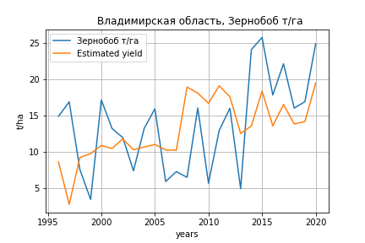
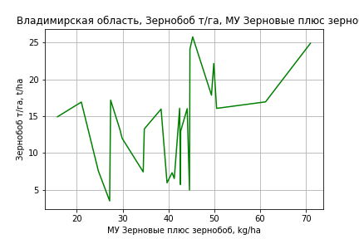
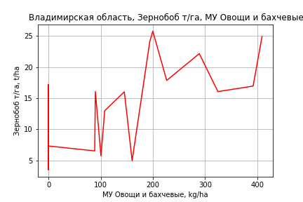
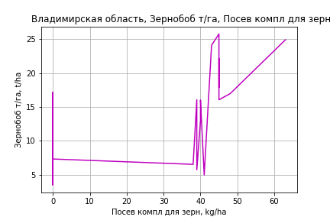
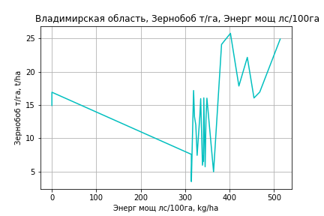
Зернобоб т/га
Calculated on the basis of information in the (25) years: 1996.0-2020.0
 |  | Iteration 1 |  | Iteration 2 |  | Iteration 3 |  | Iteration 4 |  | Iteration 5 |  | Iteration 6 |  | Iteration 7 |  | Iteration 8 |  | Iteration 9 |  | Iteration 10 |  | Iteration 11 |  | Iteration 12 |  | Iteration 13
 |  | beta | P_value | beta | P_value | beta | P_value | beta | P_value | beta | P_value | beta | P_value | beta | P_value | beta | P_value | beta | P_value | beta | P_value | beta | P_value | beta | P_value | beta | P_value
Parameters | Variables
МУ ВСЕГО | C1 | 0.22050970901 | 0.69110527027 | -0.018509579418 | 0.97212263055
МУ Зерновые плюс зернобоб | C2 | 0.24472851702 | 0.3801753232 | 0.19654596975 | 0.48281349883 | 0.187638895 | 0.090918413999 | 0.187638895 | 0.090918413999 | 0.095046986474 | 0.28001811852 | 0.092937856773 | 0.28387098084 | 0.1284747562 | 0.12122237373 | 0.1284747562 | 0.12122237373 | 0.1284747562 | 0.12122237373 | 0.12257876805 | 0.12653029927 | 0.14276074173 | 0.080114431145 | 0.15957683658 | 0.053415387578 | 0.13423881109 | 0.14348145041
МУ Картофель | C3 | -0.028891796259 | 0.2287671573
МУ Овощи и бахчевые | C4 | 0.056414026104 | 0.024781312195 | 0.053349168088 | 0.032994022214 | 0.053239138268 | 0.02577536373 | 0.053239138268 | 0.02577536373 | 0.036586037474 | 0.069866549596 | 0.036773157977 | 0.064630495126 | 0.03271490601 | 0.092913959065 | 0.03271490601 | 0.092913959065 | 0.03271490601 | 0.092913959065 | 0.0289508021 | 0.10070868636 | 0.034562450548 | 0.05240453274 | 0.028865423875 | 0.095254466603 | 0.01891495577 | 0.31564796593
МУ Овощи | C5 | -0.03665291008 | 0.60727676115 | -0.047315451607 | 0.51406688991 | -0.04507527232 | 0.16524180706
МУ Подсолнечник | C6 | -2.7766707536E-16 | 0.60600179169 | 2.4874196815E-16 | 0.63535941799 | -1.9032169777E-16 | 0.10404768085 | 3.3534725372E-16 | 0.53465739302 | 1.3994104834E-16 | 0.62315674998 | 1.8560256426E-15 | 0.24544918495 | 4.4501108156E-17 | 0.78445268471 | -2.7706668928E-16 | 0.12953239506
МУ Сахарная свекла | C7 | 4.3233345925E-16 | 0.49418841132 | 1.5932671849E-16 | 0.63106151127 | -1.6638232339E-16 | 0.57467139363 | 4.0727888731E-17 | 0.88690072573 | 1.7494969569E-16 | 0.3189459479 | 1.1645706581E-15 | 0.23467324677 | -2.1532106559E-17 | 0.84202267633
МУ СХ Культуры Всего | C8 | -0.0049666380489 | 0.60727676115 | -0.0064114615111 | 0.51406688991 | -0.0061079069049 | 0.16524180706 | -0.33875544171 | 0.16524180706
Тракторы | C9 | -0.10151934573 | 0.18126393076 | -0.065860166196 | 0.34557639882 | -0.066955400188 | 0.26515826014 | -0.066955400188 | 0.26515826014 | -0.046525108174 | 0.43549057513
Тракторы колесные | C10 | 0.10883717662 | 0.094567421355 | 0.075885420676 | 0.19313142011 | 0.076542437917 | 0.14982122593 | 0.076542437917 | 0.14982122593 | 0.0581341187 | 0.26724515323 | 0.029893869969 | 0.41464150437 | -0.0079636804344 | 0.58798114771 | -0.0079636804344 | 0.58798114771 | -0.0079636804344 | 0.58798114771
Опрыскиватели | C11 | -0.53154188681 | 0.37667174864 | -0.57780865915 | 0.34623544897 | -0.57553258297 | 0.32679955824 | -0.57553258297 | 0.32679955824 | -0.51009345555 | 0.39756740711 | -0.64286410638 | 0.26415124356
Копатели картофеля | C12 | -0.8961616168 | 0.023396528014 | -0.63538605631 | 0.043224879269 | -0.63721665462 | 0.032693062172 | -0.63721665462 | 0.032693062172 | -0.46974386761 | 0.082479686124 | -0.35118559446 | 0.10165977888 | -0.19791707082 | 0.21691189894 | -0.19791707082 | 0.21691189894 | -0.19791707082 | 0.21691189894 | -0.21273929497 | 0.17052306041
Машины для мин удобр | C13 | 0.15002458999 | 0.66121355782 | 0.065373554493 | 0.8481742261 | 0.066607091693 | 0.83852713804 | 0.066607091693 | 0.83852713804 | -0.011207793877 | 0.97321206695 | -0.11869964734 | 0.69391937645 | 0.093073417983 | 0.69727483341 | 0.093073417983 | 0.69727483341 | 0.093073417983 | 0.69727483341 | -0.015220650819 | 0.90621226594 | 0.027462936191 | 0.83131342093 | -0.13162227135 | 0.012658241473
Посев компл для зерн | C14 | -0.38512015264 | 0.6199646904 | 0.015198964111 | 0.98309130886 | 0.00428603828 | 0.9944957033 | 0.00428603828 | 0.9944957033 | 0.21160919995 | 0.73591671043 | 0.57520954281 | 0.1814276966 | 0.21665740977 | 0.43964470367 | 0.21665740977 | 0.43964470367 | 0.21665740977 | 0.43964470367 | 0.20167083969 | 0.46003087226 | 0.35979396968 | 0.16577740616 | 0.56540872977 | 0.010908591909 | 0.064811119002 | 0.51136723398
Сеялки | C15 | 0.31807020186 | 0.10825713001 | 0.24447079955 | 0.19255691865 | 0.24712313549 | 0.13474611414 | 0.24712313549 | 0.13474611414 | 0.19545510017 | 0.2331073363 | 0.10521844925 | 0.34697183837 | 0.0010436741311 | 0.98662055902 | 0.0010436741311 | 0.98662055902 | 0.0010436741311 | 0.98662055902 | 0.01500341266 | 0.78731680818 | -0.046641563733 | 0.19385975205
Энерг мощ лс/100га | C16 | 0.0043915534805 | 0.73672114499 | 0.0095771825053 | 0.45261703429 | 0.0093489712444 | 0.37473840289 | 0.0093489712444 | 0.37473840289 | 0.018427099635 | 0.044381478373 | 0.018528365241 | 0.040290542305 | 0.015241590759 | 0.069882672985 | 0.015241590759 | 0.069882672985 | 0.015241590759 | 0.069882672985 | 0.015646552686 | 0.056945146322 | 0.013720897645 | 0.093751358394 | 0.012149054831 | 0.13709102139 | 0.012695223613 | 0.17178349313

 | R2 |  | 0.929 |  | 0.92 |  | 0.92 |  | 0.92 |  | 0.908 |  | 0.904 |  | 0.896 |  | 0.896 |  | 0.896 |  | 0.894 |  | 0.882 |  | 0.871 |  | 0.822
 | R2 adj. |  | 0.853 |  | 0.846 |  | 0.857 |  | 0.857 |  | 0.846 |  | 0.85 |  | 0.847 |  | 0.847 |  | 0.847 |  | 0.853 |  | 0.845 |  | 0.838 |  | 0.788
 | F-statistic |  | 12.160344813 |  | 12.45668204 |  | 14.632870856 |  | 14.632870856 |  | 14.756581079 |  | 16.698476212 |  | 18.25410002 |  | 18.25410002 |  | 18.25410002 |  | 21.65442141 |  | 23.632627116 |  | 26.901261848 |  | 24.246420254
 | F value |  | 5.7841476123E-05 |  | 3.1603266379E-05 |  | 7.8647653233E-06 |  | 7.8647653233E-06 |  | 5.006695737E-06 |  | 1.568455426E-06 |  | 6.4341021322E-07 |  | 6.4341021322E-07 |  | 6.4341021322E-07 |  | 1.5101544367E-07 |  | 7.434577078E-08 |  | 3.1054736836E-08 |  | 1.2964987821E-07
 | P value |  | 6.1908172939E+20 |  | 2.8360552445E+18 |  | 3.4828972299E+18 |  | 1.4271048189E+18 |  | 3.2455258355E+18 |  | 1.0885196112E+18 |  | 2.8345404251E+18 |  | 2.4351172003E+18 |  | 394.8855125 |  | 122.06717151 |  | 112.866391 |  | 64.930321858 |  | 26.226454956
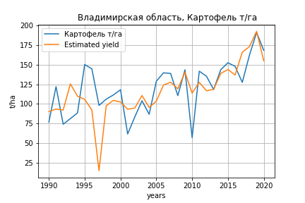
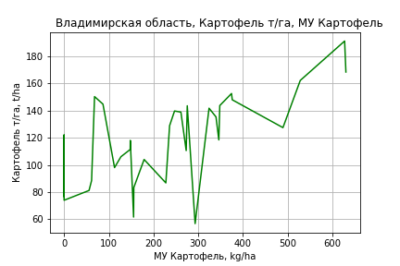
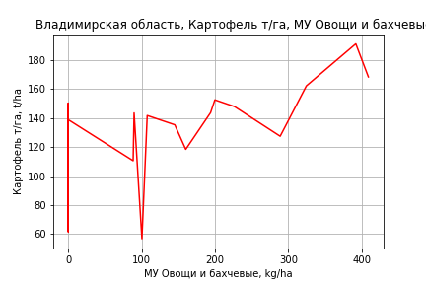
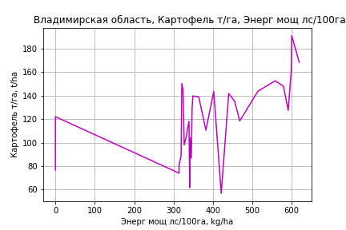
Картофель т/га
 |  | Iteration 1 |  | Iteration 2 |  | Iteration 3 |  | Iteration 4 |  | Iteration 5 |  | Iteration 6 |  | Iteration 7 |  | Iteration 8 |  | Iteration 9 |  | Iteration 10 |  | Iteration 11 |  | Iteration 12 |  | Iteration 13 |  | Iteration 14
 |  | beta | P_value | beta | P_value | beta | P_value | beta | P_value | beta | P_value | beta | P_value | beta | P_value | beta | P_value | beta | P_value | beta | P_value | beta | P_value | beta | P_value | beta | P_value | beta | P_value
Parameters | Variables
МУ ВСЕГО | C1 | 3.2123414459 | 0.18860514634 | 0.25382009947 | 0.8132350286 | 0.25382009947 | 0.8132350286 | -0.5127796999 | 0.15340788101
МУ Зерновые плюс зернобоб | C2 | -1.8877351208 | 0.17817289545
МУ Картофель | C3 | 0.2466651322 | 0.026129603486 | 0.22599289172 | 0.04131214165 | 0.22599289172 | 0.04131214165 | 0.28837242632 | 0.00018122781233 | 0.24783389694 | 0.00034783521907 | 0.23504069143 | 0.00046237267594 | 0.23504069143 | 0.00046237267594 | 0.23306285414 | 0.00031463724386 | 0.23547032342 | 0.00022090280719 | 0.225345954 | 0.00019697126224 | 0.22726766588 | 6.0653153428E-05 | 0.22012670334 | 1.2691021994E-05 | 0.23115747316 | 2.3030730606E-06 | 0.21704235614 | 4.9124608615E-07
МУ Овощи и бахчевые | C4 | 0.097010423161 | 0.41190799609 | 0.1260262118 | 0.29356373802 | 0.1260262118 | 0.29356373802 | 0.1207387756 | 0.30697831686 | 0.12463666408 | 0.30508917088 | 0.14404044613 | 0.23466044107 | 0.14404044613 | 0.23466044107 | 0.13056825229 | 0.17884737713 | 0.12305498475 | 0.19482186425 | 0.098813638423 | 0.25485571556 | 0.10086373125 | 0.2241189836 | 0.10675716996 | 0.17984753021 | 0.080797183867 | 0.26481523481 | 0.046733621577 | 0.39000117085
МУ Овощи | C5 | 0.48406493413 | 0.1770666264 | 0.048642815642 | 0.7532642071 | 0.048642815642 | 0.7532642071 | -0.0060951190622 | 0.96397499315 | 0.022595846629 | 0.86943400056 | -0.025623889605 | 0.84467662871
МУ Подсолнечник | C6 | 6.9417844312E-16 | 0.83271544389 | -4.3999628728E-15 | 0.53297560615
МУ Сахарная свекла | C7 | -1.583741015 | 0.14828057107 | -0.62254654926 | 0.45310131112 | -0.62254654926 | 0.45310131112
МУ СХ Культуры Всего | C8 | 0.065593026984 | 0.1770666264 | 0.0065913254484 | 0.7532642071 | 0.0065913254484 | 0.7532642071 | -0.00082591669203 | 0.96397499315 | 0.0030618412389 | 0.86943400056 | -0.003472155002 | 0.84467662871 | -0.19257192679 | 0.84467662871
Тракторы | C9 | 0.15940559475 | 0.64559058435 | 0.28568270972 | 0.40791047282 | 0.28568270972 | 0.40791047282 | 0.37872147159 | 0.23840306927 | 0.31611604594 | 0.33125727064 | 0.060692472715 | 0.78421099289 | 0.060692472715 | 0.78421099289 | 0.056504251454 | 0.79325339195 | -0.067569183244 | 0.48475116891
Тракторы колесные | C10 | -0.19611267064 | 0.52325741953 | -0.29046219953 | 0.34751250933 | -0.29046219953 | 0.34751250933 | -0.36922280573 | 0.20291513261 | -0.3160887105 | 0.28213555865
Опрыскиватели | C11 | -0.34817219177 | 0.90802457839 | -0.25133471626 | 0.93518032341 | -0.25133471626 | 0.93518032341 | -0.40255021209 | 0.89494450074 | -0.29202917417 | 0.92580730783 | -1.8381371273 | 0.51527969804 | -1.8381371273 | 0.51527969804 | -1.7526568916 | 0.52039197844
Копатели картофеля | C12 | 0.91932940119 | 0.59336692974 | 0.99429950843 | 0.57334609887 | 0.99429950843 | 0.57334609887 | 1.5765278937 | 0.3192510524 | 1.1827686881 | 0.45825637288 | -0.21575365801 | 0.81760345832 | -0.21575365801 | 0.81760345832 | -0.153564868 | 0.85825622046 | -0.16441244046 | 0.84636202382 | -0.089182636265 | 0.91467616092
Машины для мин удобр | C13 | 0.18184650306 | 0.91475486819 | 0.34803147964 | 0.84137832959 | 0.34803147964 | 0.84137832959 | 0.13668515574 | 0.93575197262 | 0.28642962606 | 0.86942311749 | -0.11652368383 | 0.94567986401 | -0.11652368383 | 0.94567986401 | -0.13819325116 | 0.93397594279 | 0.51746247347 | 0.69249575674 | -0.23644553634 | 0.7484474297 | -0.22946022183 | 0.74976080531
Посев компл для зерн | C14 | 1.4579669219 | 0.68716613449 | 2.5686073062 | 0.48015814721 | 2.5686073062 | 0.48015814721 | 3.5989978133 | 0.28387194861 | 2.9068153531 | 0.3925677079 | 1.962098459 | 0.55026212675 | 1.962098459 | 0.55026212675 | 1.991341843 | 0.53469333019 | 0.16987213942 | 0.90848858464 | 0.46642992638 | 0.73943322474 | 0.52957351827 | 0.67110343199 | 0.22954200343 | 0.77487929897 | -0.3316641151 | 0.4660669989
Сеялки | C15 | -0.34263740864 | 0.71517800813 | -0.7566218209 | 0.41075055605 | -0.7566218209 | 0.41075055605 | -0.94964853974 | 0.27949393031 | -0.820975098 | 0.35875491282 | 0.074963809455 | 0.82173112254 | 0.074963809455 | 0.82173112254 | 0.07441432199 | 0.81898487254 | 0.10507323727 | 0.74083015719 | 0.026910160051 | 0.92705868713 | 0.0048692587442 | 0.98111309762 | -0.05706928642 | 0.39865202085
Энерг мощ лс/100га | C16 | 0.15573193513 | 2.2664442728E-05 | 0.15830829622 | 1.9854744506E-05 | 0.15830829622 | 1.9854744506E-05 | 0.1691794618 | 7.6383281494E-07 | 0.15311516803 | 6.5488351299E-07 | 0.15606892811 | 3.5447953805E-07 | 0.15606892811 | 3.5447953805E-07 | 0.15690655 | 1.2483446066E-07 | 0.15606881928 | 7.9633290661E-08 | 0.15815097753 | 3.2754179156E-08 | 0.15764196499 | 1.047198193E-08 | 0.15929096665 | 2.1195537077E-09 | 0.15551069231 | 1.1802140374E-09 | 0.15595223927 | 6.6466321426E-10

 | R2 |  | 0.967 |  | 0.963 |  | 0.963 |  | 0.962 |  | 0.957 |  | 0.954 |  | 0.954 |  | 0.954 |  | 0.953 |  | 0.952 |  | 0.952 |  | 0.952 |  | 0.951 |  | 0.95
 | R2 adj. |  | 0.939 |  | 0.936 |  | 0.936 |  | 0.937 |  | 0.933 |  | 0.933 |  | 0.933 |  | 0.936 |  | 0.937 |  | 0.939 |  | 0.941 |  | 0.943 |  | 0.944 |  | 0.944
 | F-statistic |  | 35.157918804 |  | 35.77733363 |  | 35.77733363 |  | 39.567581251 |  | 40.510049145 |  | 43.974507777 |  | 43.974507777 |  | 51.086965691 |  | 58.887388101 |  | 68.645617577 |  | 83.380727049 |  | 103.60650481 |  | 130.59895888 |  | 176.81246785
 | F value |  | 9.164797989E-10 |  | 3.6772514472E-10 |  | 3.6772514472E-10 |  | 7.477591706E-11 |  | 3.1512995688E-11 |  | 8.170735743E-12 |  | 8.170735743E-12 |  | 1.1177668993E-12 |  | 1.7157704385E-13 |  | 2.5245261462E-14 |  | 2.6354223121E-15 |  | 2.5637790088E-16 |  | 2.9921684609E-17 |  | 2.6856149701E-18
 | P value |  | 2.3168319085E+19 |  | 1.1923317425E+20 |  | 3.1818656799E+18 |  | 1.785485276E+17 |  | 9.6514255946E+17 |  | 4.7354874225E+18 |  | 1308.1370368 |  | 1307.6801662 |  | 554.82959941 |  | 148.71553629 |  | 136.49957643 |  | 79.462511992 |  | 40.416901572 |  | 5.3886330911
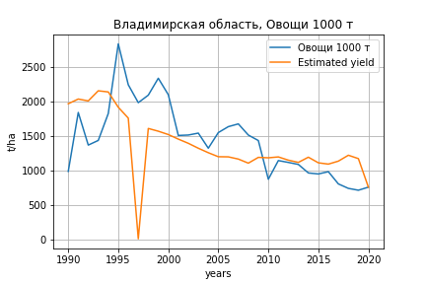
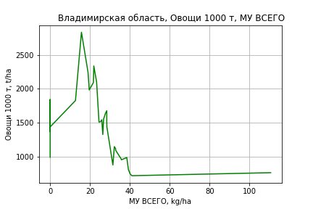
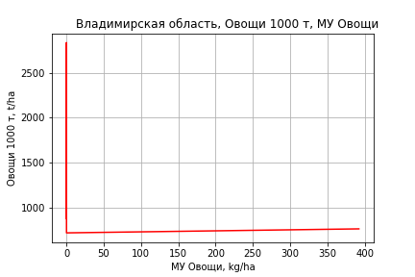
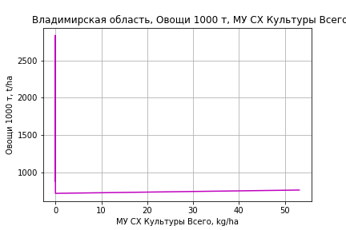
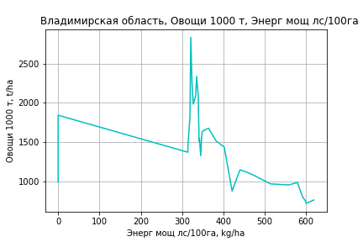
Овощи 1000 т
 |  | Iteration 1 |  | Iteration 2 |  | Iteration 3 |  | Iteration 4 |  | Iteration 5 |  | Iteration 6 |  | Iteration 7 |  | Iteration 8 |  | Iteration 9 |  | Iteration 10 |  | Iteration 11 |  | Iteration 12 |  | Iteration 13
 |  | beta | P_value | beta | P_value | beta | P_value | beta | P_value | beta | P_value | beta | P_value | beta | P_value | beta | P_value | beta | P_value | beta | P_value | beta | P_value | beta | P_value | beta | P_value
Parameters | Variables
МУ ВСЕГО | C1 | 121.71174014 | 0.0021486141932 | 44.154247955 | 0.017914095403 | 35.171301332 | 0.0011226579838 | 35.171301332 | 0.0011226579838 | 3.5968173992 | 0.59149846437 | 3.6412273372 | 0.57791979434 | 3.4942432518 | 0.58177868259 | 3.4086372845 | 0.58429698838 | 3.4085884271 | 0.57607505913 | 3.3112306587 | 0.58079773575 | 3.1108020238 | 0.59769758148 | 1.5727835363 | 0.78770790386 | 1.0471596906 | 0.84099792875
МУ Зерновые плюс зернобоб | C2 | -49.486883728 | 0.020155082941
МУ Картофель | C3 | -0.50295886244 | 0.73371203633 | -1.0448806338 | 0.53367815039
МУ Овощи и бахчевые | C4 | -0.23573581898 | 0.88851326694 | 0.52491165892 | 0.78156809018 | 0.45248055384 | 0.80756458855 | 0.45248055384 | 0.80756458855 | 0.32042174092 | 0.89708621977 | 0.40703854894 | 0.86493867201 | 0.41155467367 | 0.86030395432 | -0.038245421736 | 0.98546831665
МУ Овощи | C5 | 17.183554207 | 0.0028640763001 | 5.7689846984 | 0.029505596039 | 5.0689439809 | 0.028732868628 | 5.0689439809 | 0.028732868628 | 3.294237452 | 0.25333179453 | 3.063264457 | 0.24624379291 | 2.9975131256 | 0.2408183601 | 3.1294380716 | 0.21053784262 | 3.1029152731 | 0.11829516837 | 2.9629261349 | 0.12474704741 | 3.2179645067 | 0.081392360428 | 1.9325940416 | 0.20980238062 | 1.9097678956 | 0.20596293864
МУ Подсолнечник | C6 | 8.1569188162E-14 | 0.09733886425 | 1.1825766315E-13 | 0.30001681066 | -4.2292727304E-14 | 0.030936730252
МУ Сахарная свекла | C7 | -63.672476373 | 0.00055347837129 | -38.474810533 | 0.0083800198171 | -31.950788212 | 0.00063487008175 | -31.950788212 | 0.00063487008175
МУ СХ Культуры Всего | C8 | 2.3284507001 | 0.0028640763001 | 0.78172398436 | 0.029505596039 | 0.68686524447 | 0.028732868628 | 0.68686524447 | 0.028732868628 | 0.44638433989 | 0.25333179453 | 0.41508643577 | 0.24624379291 | 0.40617682768 | 0.2408183601 | 0.42405326518 | 0.21053784262 | 0.42045930388 | 0.11829516837 | 0.40149013121 | 0.12474704741 | 0.43604900467 | 0.081392360428 | 0.2618753894 | 0.20980238062 | 0.25878234154 | 0.20596293864
Тракторы | C9 | -7.3858194773 | 0.14936116899 | -4.0754710936 | 0.46000018701 | -2.9160968736 | 0.56650814063 | -2.9160968736 | 0.56650814063 | 0.34996821055 | 0.95816943158 | -0.80301857298 | 0.85603824784
Тракторы колесные | C10 | 2.9902575918 | 0.49837543946 | 0.51688931321 | 0.91580394309 | -0.72201201815 | 0.86957627533 | -0.72201201815 | 0.86957627533 | -1.379778892 | 0.81404506107
Опрыскиватели | C11 | 24.835868778 | 0.5679988422 | 27.374458455 | 0.58168484399 | 27.696169657 | 0.57084076477 | 27.696169657 | 0.57084076477 | 4.3327663968 | 0.94641572284 | -2.2731014248 | 0.96801186287 | -11.519798274 | 0.63601377662
Копатели картофеля | C12 | -6.0881927366 | 0.80490592543 | -4.1228550474 | 0.88356143 | 5.1570650991 | 0.82657633568 | 5.1570650991 | 0.82657633568 | 9.0252071274 | 0.77377505384 | 3.1124662026 | 0.86531731879 | 3.3629646951 | 0.85084125522 | 5.1624332238 | 0.76384972146 | 5.1649556678 | 0.75870091525 | 6.1832970193 | 0.70664661378 | 12.608308185 | 0.23904995529 | -0.65101694262 | 0.82822292313
Машины для мин удобр | C13 | 18.577888378 | 0.45030904688 | 22.934419399 | 0.41428165899 | 21.26629043 | 0.4386930049 | 21.26629043 | 0.4386930049 | 5.9450895656 | 0.86886599329 | 4.2873041144 | 0.90105909974 | -0.91735771304 | 0.96088854905 | -6.5447667496 | 0.64600123852 | -6.4666217908 | 0.62667629714
Посев компл для зерн | C14 | -80.20116831 | 0.13511859347 | -51.085785036 | 0.38226056921 | -38.433612046 | 0.47383158972 | -38.433612046 | 0.47383158972 | -0.72601104956 | 0.99172596331 | -4.9680673021 | 0.94006819986 | 5.2096348016 | 0.87878131408 | -2.0031353111 | 0.94685265798 | -2.1370744347 | 0.9402487114 | -11.098724501 | 0.60589151556
Сеялки | C15 | 15.91072815 | 0.24678395854 | 5.0581470601 | 0.72919298854 | 2.2612030908 | 0.86851532958 | 2.2612030908 | 0.86851532958 | -1.3098623982 | 0.94257627245 | 2.6688667494 | 0.6840118949 | 2.3544243507 | 0.70311757276 | 1.6889686507 | 0.77492890961 | 1.6548981334 | 0.76275364966 | -0.21578715592 | 0.95527757468 | -2.0315851792 | 0.19830534239
Энерг мощ лс/100га | C16 | 2.3176089593 | 1.4997290935E-05 | 2.3851481392 | 4.0392156727E-05 | 2.4510508333 | 1.4131097439E-05 | 2.4510508333 | 1.4131097439E-05 | 3.4020237718 | 5.6651055441E-07 | 3.3988906251 | 3.0089815122E-07 | 3.4059677635 | 1.4393545441E-07 | 3.406082988 | 8.093877257E-08 | 3.4059849396 | 4.1879315485E-08 | 3.403184449 | 2.4108270489E-08 | 3.4051867961 | 1.3746467412E-08 | 3.3982057929 | 1.4021594861E-08 | 3.3998811514 | 7.5523623402E-09

 | R2 |  | 0.955 |  | 0.938 |  | 0.937 |  | 0.937 |  | 0.881 |  | 0.88 |  | 0.88 |  | 0.879 |  | 0.879 |  | 0.878 |  | 0.876 |  | 0.868 |  | 0.868
 | R2 adj. |  | 0.918 |  | 0.893 |  | 0.896 |  | 0.896 |  | 0.815 |  | 0.824 |  | 0.831 |  | 0.837 |  | 0.844 |  | 0.848 |  | 0.853 |  | 0.849 |  | 0.854
 | F-statistic |  | 25.893050138 |  | 20.909274864 |  | 23.35226885 |  | 23.35226885 |  | 13.436119762 |  | 15.46881912 |  | 17.973235466 |  | 20.890161528 |  | 24.91207301 |  | 29.930156998 |  | 36.893090612 |  | 44.457820096 |  | 61.346879388
 | F value |  | 1.0469299102E-08 |  | 3.2132341171E-08 |  | 7.7470847203E-09 |  | 7.7470847203E-09 |  | 6.0947277781E-07 |  | 1.5210751974E-07 |  | 3.4789717635E-08 |  | 8.0886980966E-09 |  | 1.5377127027E-09 |  | 2.9843340857E-10 |  | 5.258512926E-11 |  | 1.6751926766E-11 |  | 1.9891208174E-12
 | P value |  | 2.3168319085E+19 |  | 1.1923317425E+20 |  | 2.518282924E+18 |  | 1.1319755554E+18 |  | 2.411724065E+17 |  | 6.2312483727E+17 |  | 1.454688879E+17 |  | 8.6570111594E+16 |  | 1.4125105887E+17 |  | 7.8930263585E+16 |  | 1.4718767728E+17 |  | 3.095020003E+18 |  | 6.2141822771E+17

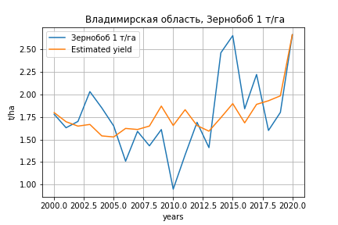
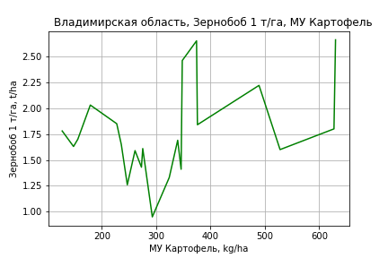
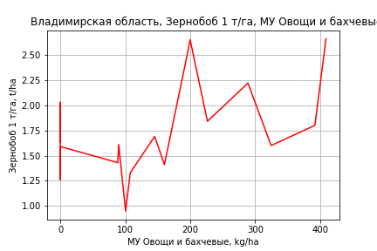
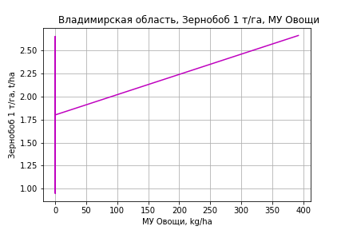
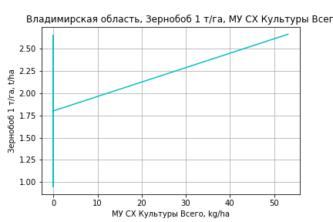
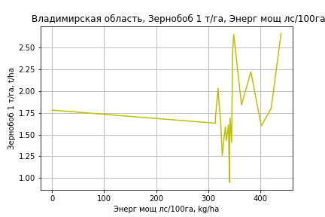
Зернобоб 1 т/га
Calculated on the basis of information in the (21) years: 2000.0-2020.0
 |  | Iteration 1 |  | Iteration 2 |  | Iteration 3 |  | Iteration 4 |  | Iteration 5 |  | Iteration 6 |  | Iteration 7 |  | Iteration 8 |  | Iteration 9 |  | Iteration 10 |  | Iteration 11 |  | Iteration 12
 |  | beta | P_value | beta | P_value | beta | P_value | beta | P_value | beta | P_value | beta | P_value | beta | P_value | beta | P_value | beta | P_value | beta | P_value | beta | P_value | beta | P_value
Parameters | Variables
МУ ВСЕГО | C1 | -0.038123754555 | 0.28326041583
МУ Зерновые плюс зернобоб | C2 | 0.0089163841605 | 0.52051283399 | 0.0025072281558 | 0.8424577543 | 0.0025072281558 | 0.8424577543 | -0.010349683639 | 0.41336301336
МУ Картофель | C3 | 0.0016778540618 | 0.18709704207 | 0.00079004089078 | 0.39549519757 | 0.00079004089078 | 0.39549519757 | 0.0014744528342 | 0.14931631451 | 0.00099749298283 | 0.21111626114 | 0.00099749298283 | 0.21111626114 | 0.0013687608173 | 0.13156274933 | 0.00028234901925 | 0.77493345196 | 0.00080749731249 | 0.40348661325 | 0.00079969781103 | 0.33648829567 | 0.0012270344272 | 0.16337312624 | 0.0010556539128 | 0.13134637383
МУ Овощи и бахчевые | C4 | 0.0039667796428 | 0.0018375458611 | 0.0040471214665 | 0.0013071443771 | 0.0040471214665 | 0.0013071443771 | 0.0035710859141 | 0.0044634097407 | 0.0037926527682 | 0.0018483959894 | 0.0037926527682 | 0.0018483959894 | 0.0032539524505 | 0.0086610219957 | 0.002249539242 | 0.09406932557 | 0.0021928367227 | 0.11297081584 | 0.0022002473153 | 0.084146667744 | 0.0011502208004 | 0.3317479513 | 0.00085063577788 | 0.27279493792
МУ Овощи | C5 | -0.001578689238 | 0.64789525305 | 0.0010907142812 | 0.66382417612 | 0.0010907142812 | 0.66382417612 | 0.0036654141602 | 0.15649212287 | 0.0018752497813 | 0.12713699802 | 0.0018752497813 | 0.12713699802 | 0.0024727152779 | 0.076356681075 | 0.0030173454427 | 0.081731510059 | 0.0034609148112 | 0.052866993156 | 0.0034592955046 | 0.044639714576 | 0.0038493030857 | 0.037526361916 | 0.0041606849871 | 0.0089354214216
МУ Подсолнечник | C6 | 5.472121976E-17 | 0.06368409743 | -2.9079869135E-17 | 0.069047860941
МУ Сахарная свекла | C7 | 1.1287253975E-16 | 0.36440555084 | 1.2844403471E-17 | 0.47789980019 | 1.5040091266E-17 | 0.81877599902 | -8.8430835904E-17 | 0.014311666994 | -3.6220426109E-17 | 0.1068636809
МУ СХ Культуры Всего | C8 | -0.0002139196593 | 0.64789525305 | 0.00014779680624 | 0.66382417612 | 0.00014779680624 | 0.66382417612 | 0.00049668049257 | 0.15649212287 | 0.00025410497814 | 0.12713699802 | 0.00025410497814 | 0.12713699802 | 0.00033506430338 | 0.076356681075 | 0.00040886419794 | 0.081731510059 | 0.00046896988937 | 0.052866993156 | 0.00046875046585 | 0.044639714576 | 0.00052159828852 | 0.037526361916 | 0.00056379196961 | 0.0089354214216
Тракторы | C9 | -0.0016992517309 | 0.68337350188 | -0.0052900657753 | 0.069827758527 | -0.0052900657753 | 0.069827758527
Тракторы колесные | C10 | 0.002382858372 | 0.39935529054 | 0.0043734400125 | 0.064692824504 | 0.0043734400125 | 0.064692824504 | 0.0013974383859 | 0.43456929132 | 0.00096646790308 | 0.56293542693 | 0.00096646790308 | 0.56293542693 | -0.0023247722812 | 0.011497226026
Опрыскиватели | C11 | -0.055756083277 | 0.076125208061 | -0.041590077767 | 0.12909542184 | -0.041590077767 | 0.12909542184 | -0.062086027186 | 0.039529826416 | -0.05428084072 | 0.047117910247 | -0.05428084072 | 0.047117910247
Копатели картофеля | C12 | -0.027709415014 | 0.13578412367 | -0.039902774572 | 0.014105123891 | -0.039902774572 | 0.014105123891 | -0.021311548385 | 0.080828651184 | -0.023328206725 | 0.049732263178 | -0.023328206725 | 0.049732263178 | -0.0074744701795 | 0.42592157205 | -0.016125006623 | 0.16243576705
Машины для мин удобр | C13 | 0.012548200528 | 0.5035672705 | 0.02353289028 | 0.16155789596 | 0.02353289028 | 0.16155789596 | 0.0051217965972 | 0.73048129193 | 0.010877094607 | 0.40746052449 | 0.010877094607 | 0.40746052449 | 0.027706705633 | 0.035585619411 | 0.00075037649675 | 0.93766023746 | -0.00017803286676 | 0.98573558592
Посев компл для зерн | C14 | 0.031895946416 | 0.49292827371 | -0.0075502164358 | 0.79839147225 | -0.0075502164358 | 0.79839147225 | 0.040684963146 | 0.058180367043 | 0.035016378022 | 0.072170463897 | 0.035016378022 | 0.072170463897 | 0.0072771485626 | 0.62286847157 | 6.7645875776E-05 | 0.99706031592 | 0.013470065724 | 0.42028385828 | 0.013252707287 | 0.23066554664 | -0.0025927681991 | 0.72982224247
Сеялки | C15 | 0.01081732909 | 0.22239446995 | 0.017147717595 | 0.021182269362 | 0.017147717595 | 0.021182269362 | 0.0086486446727 | 0.13026588007 | 0.0066648726942 | 0.17914279203 | 0.0066648726942 | 0.17914279203 | -0.0019344039023 | 0.53175695467 | 0.0014486354642 | 0.68777192219 | -0.0017073810911 | 0.56866475997 | -0.0017578256815 | 0.070415116314
Энерг мощ лс/100га | C16 | 0.0049966732436 | 0.014198044056 | 0.0037006896855 | 0.010873220191 | 0.0037006896855 | 0.010873220191 | 0.0047962696924 | 0.0022932127826 | 0.0038760897454 | 5.7640109568E-06 | 0.0038760897454 | 5.7640109568E-06 | 0.0036702238245 | 1.9723185202E-05 | 0.004231760683 | 1.7836522866E-05 | 0.0039540925265 | 2.4574740074E-05 | 0.0039579176836 | 6.4124856102E-06 | 0.0036559585088 | 1.9422094808E-05 | 0.003711129439 | 6.0647973309E-06

 | R2 |  | 0.994 |  | 0.994 |  | 0.994 |  | 0.991 |  | 0.99 |  | 0.99 |  | 0.985 |  | 0.974 |  | 0.97 |  | 0.97 |  | 0.962 |  | 0.962
 | R2 adj. |  | 0.985 |  | 0.985 |  | 0.985 |  | 0.98 |  | 0.981 |  | 0.981 |  | 0.974 |  | 0.958 |  | 0.955 |  | 0.958 |  | 0.951 |  | 0.953
 | F-statistic |  | 110.64690829 |  | 115.60718318 |  | 115.60718318 |  | 95.029232257 |  | 107.10330334 |  | 107.10330334 |  | 88.864785105 |  | 61.561040219 |  | 64.540816715 |  | 80.674052842 |  | 81.772594892 |  | 107.73959443
 | F value |  | 1.4980018851E-07 |  | 2.4351571833E-08 |  | 2.4351571833E-08 |  | 1.3301088794E-08 |  | 1.7347610535E-09 |  | 1.7347610535E-09 |  | 1.3503032099E-09 |  | 4.3772990249E-09 |  | 1.402799808E-09 |  | 1.4703173072E-10 |  | 8.1277595116E-11 |  | 7.6915976313E-12
 | P value |  | 2.3560225687E+18 |  | 8.7879983277E+17 |  | 3.5332351762E+19 |  | 1.1126439105E+18 |  | 6.2168210364E+17 |  | 8.6890168404E+17 |  | 6.2578666095E+17 |  | 1.2974352425E+18 |  | 2.5177168148E+17 |  | 2.0828289546E+17 |  | 2.9443434478E+17 |  | 1.4956612555E+17

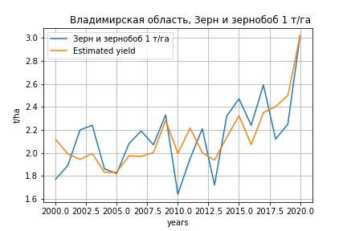
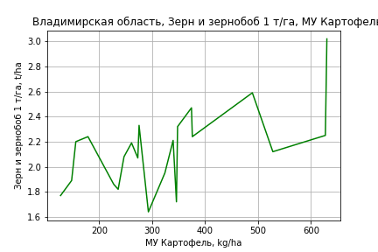
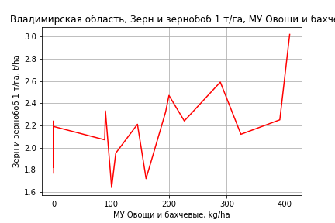
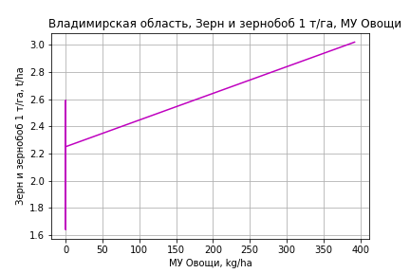
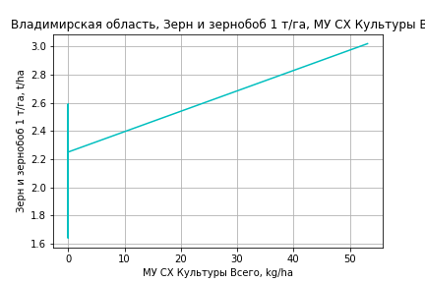
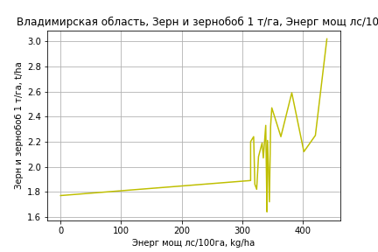
Зерн и зернобоб 1 т/га
Calculated on the basis of information in the (21) years: 2000.0-2020.0
 |  | Iteration 1 |  | Iteration 2 |  | Iteration 3 |  | Iteration 4 |  | Iteration 5 |  | Iteration 6 |  | Iteration 7 |  | Iteration 8 |  | Iteration 9 |  | Iteration 10 |  | Iteration 11 |  | Iteration 12
 |  | beta | P_value | beta | P_value | beta | P_value | beta | P_value | beta | P_value | beta | P_value | beta | P_value | beta | P_value | beta | P_value | beta | P_value | beta | P_value | beta | P_value
Parameters | Variables
МУ ВСЕГО | C1 | 0.0032195783162 | 0.91308786321 | -0.013801643051 | 0.45220799641
МУ Зерновые плюс зернобоб | C2 | 0.0032158763098 | 0.78579888515 | 0.0035244798562 | 0.75954309601 | -0.0019551693611 | 0.82385913322
МУ Картофель | C3 | 0.0023995719118 | 0.043682100307 | 0.0029318554708 | 0.002486233733 | 0.0027786314008 | 0.0019114118292 | 0.0026885284256 | 0.00027679953862 | 0.0026237560795 | 9.3699180754E-05 | 0.0026237560795 | 9.3699180754E-05 | 0.0021410640444 | 0.0027995137244 | 0.0021510103725 | 0.0010445828218 | 0.0016385763451 | 0.0063787321345 | 0.0016385763451 | 0.0063787321345 | 0.0017144378565 | 0.002822310593 | 0.0015584987015 | 0.00089456829507
МУ Овощи и бахчевые | C4 | 0.0019798542216 | 0.029613953339 | 0.0018494605969 | 0.028993629094 | 0.0017615675319 | 0.028785205627 | 0.0018034239538 | 0.016250288924 | 0.0018257109426 | 0.011108727226 | 0.0018257109426 | 0.011108727226 | 0.0010145975682 | 0.19929646842 | 0.0010135236204 | 0.18253865227 | 0.0015004059975 | 0.068385939423 | 0.0015004059975 | 0.068385939423 | 0.0013140035331 | 0.06596600075 | 0.0010414110776 | 0.029204298379
МУ Овощи | C5 | 0.0027209492542 | 0.37080815895 | 0.0020403739144 | 0.46358101839 | 0.0036394508828 | 0.056490445916 | 0.0033012690923 | 0.0013580735646 | 0.003260733797 | 0.00083623807443 | 0.003260733797 | 0.00083623807443 | 0.0038268752149 | 0.0015927186228 | 0.0038352764351 | 0.00088108052249 | 0.0037288865778 | 0.0022430098164 | 0.0037288865778 | 0.0022430098164 | 0.0037981213764 | 0.0013790783026 | 0.0040814478137 | 0.0001170050696
МУ Подсолнечник | C6 | 1.3302289961E-17 | 0.56110391795 | -2.1342016723E-17 | 0.096579124918 | -8.0098276161E-18 | 0.16357211032 | 4.0238788419E-18 | 0.20700124748 | -2.135134472E-17 | 0.0074708669064
МУ Сахарная свекла | C7 | 1.1452173679E-17 | 0.91270818404 | -3.9578373683E-18 | 0.18091632251 | 8.2381436901E-18 | 0.4407239784 | 1.4636589833E-17 | 0.26312632073 | 3.2044655238E-18 | 0.050362321371 | 1.9364121214E-17 | 0.0026140368563 | 5.0639787585E-18 | 0.056110402012 | 5.5189174444E-18 | 0.047509940806 | -5.6019386365E-20 | 0.99836422491
МУ СХ Культуры Всего | C8 | 0.00036870114993 | 0.37080815895 | 0.00027648005833 | 0.46358101839 | 0.00049316234896 | 0.056490445916 | 0.00044733715951 | 0.0013580735646 | 0.00044184444039 | 0.00083623807443 | 0.00044184444039 | 0.00083623807443 | 0.00051855920877 | 0.0015927186228 | 0.00051969761279 | 0.00088108052249 | 0.00050528129735 | 0.0022430098164 | 0.00050528129735 | 0.0022430098164 | 0.00051466293129 | 0.0013790783026 | 0.00055305496785 | 0.0001170050696
Тракторы | C9 | -0.002653613805 | 0.46557823862
Тракторы колесные | C10 | 0.0012005257828 | 0.617100492 | -0.00027913952695 | 0.8262605064 | -0.00028981258886 | 0.81573385442 | -0.0003712276652 | 0.74360268776
Опрыскиватели | C11 | -0.0085700192359 | 0.7260634485 | -0.018964499083 | 0.34136322035 | -0.018872663086 | 0.33205053564 | -0.017398177298 | 0.31676395305 | -0.022455499892 | 0.0055441737 | -0.022455499892 | 0.0055441737
Копатели картофеля | C12 | -0.0089889836039 | 0.55004793279 | 0.00014655528557 | 0.98560160223 | 0.00030080367807 | 0.96977900696 | -8.0165319273E-05 | 0.99135078188 | -0.0017975706986 | 0.720728939 | -0.0017975706986 | 0.720728939 | -0.0003054082203 | 0.96356743574
Машины для мин удобр | C13 | 0.0074833290856 | 0.64113559524 | -0.001076803849 | 0.91999708817 | -0.00162435261 | 0.87665074769 | -0.0005371133547 | 0.95146498066 | -0.0028539916676 | 0.57655566503 | -0.0028539916676 | 0.57655566503 | -0.011679330027 | 0.059970760542 | -0.011696914134 | 0.049897443955
Посев компл для зерн | C14 | 0.0041030650097 | 0.91729173494 | 0.031292441351 | 0.052700292985 | 0.02886512777 | 0.057040182071 | 0.027794269535 | 0.041203659768 | 0.030178435251 | 0.0071792160417 | 0.030178435251 | 0.0071792160417 | 0.014480551115 | 0.20488549169 | 0.014734393441 | 0.12540499317 | 0.00045375516899 | 0.94778613699 | 0.00045375516899 | 0.94778613699 | -0.0023591601612 | 0.58861769167
Сеялки | C15 | 0.0084283758473 | 0.26617380614 | 0.0039144254326 | 0.32786767031 | 0.0041176467457 | 0.29202600974 | 0.0037428903448 | 0.26297523503 | 0.0046380650771 | 0.015769446589 | 0.0046380650771 | 0.015769446589 | 0.00306197636 | 0.17292003762 | 0.00300220129 | 0.086751310826 | -0.0003120521572 | 0.59830315087 | -0.0003120521572 | 0.59830315087
Энерг мощ лс/100га | C16 | 0.0033164378997 | 0.043011097346 | 0.004112601335 | 0.0012309594705 | 0.0039126489226 | 0.00085213688656 | 0.0037388167842 | 1.8855665377E-07 | 0.0037735972146 | 2.6538667535E-08 | 0.0037735972146 | 2.6538667535E-08 | 0.0040173093835 | 1.1897334733E-07 | 0.0040120503384 | 2.1941474937E-08 | 0.004263366485 | 9.3768318559E-09 | 0.004263366485 | 9.3768318559E-09 | 0.0042097621869 | 2.3969997221E-09 | 0.0042599622243 | 4.2376879708E-10

 | R2 |  | 0.997 |  | 0.997 |  | 0.997 |  | 0.997 |  | 0.997 |  | 0.997 |  | 0.993 |  | 0.993 |  | 0.991 |  | 0.991 |  | 0.991 |  | 0.991
 | R2 adj. |  | 0.992 |  | 0.993 |  | 0.993 |  | 0.994 |  | 0.994 |  | 0.994 |  | 0.989 |  | 0.99 |  | 0.988 |  | 0.988 |  | 0.988 |  | 0.989
 | F-statistic |  | 211.1549159 |  | 239.70139008 |  | 271.83705255 |  | 327.20859456 |  | 392.58700506 |  | 392.58700506 |  | 244.84926548 |  | 301.30235302 |  | 282.7908385 |  | 282.7908385 |  | 355.0529705 |  | 462.66479093
 | F value |  | 1.1547131322E-08 |  | 9.4168080287E-10 |  | 7.3300506617E-11 |  | 3.9635271074E-12 |  | 2.0143076611E-13 |  | 2.0143076611E-13 |  | 6.6163581147E-13 |  | 3.6151570218E-14 |  | 1.4765977749E-14 |  | 1.4765977749E-14 |  | 8.4658097226E-16 |  | 4.2360218651E-17
 | P value |  | 2.3560225687E+18 |  | 2.1702547769E+18 |  | 8.0059857089E+18 |  | 1.4470143853E+18 |  | 6.5850904031E+17 |  | 1.1797753943E+18 |  | 8.9499566463E+17 |  | 3.9324112465E+17 |  | 8.3269209214E+17 |  | 2.0828289546E+17 |  | 2.9443434478E+17 |  | 1.4956612555E+17

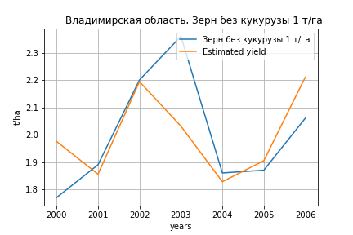
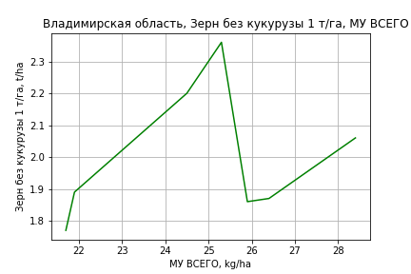
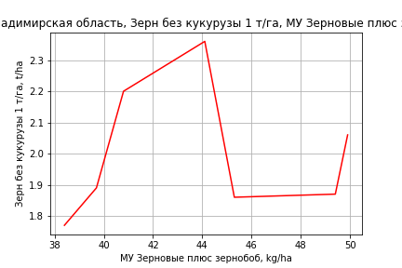
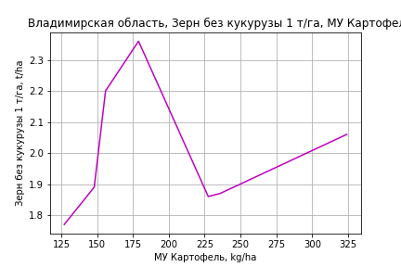
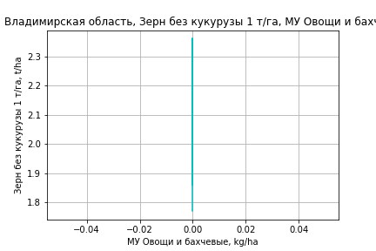
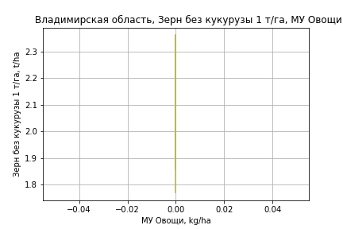
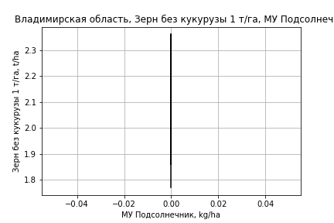
Зерн без кукурузы 1 т/га
Calculated on the basis of information in the (7) years: 2000.0-2006.0
 |  | Iteration 1
 |  | beta | P_value
Parameters | Variables
МУ ВСЕГО | C1 | 0.054125128749 | 0.38956408998
МУ Зерновые плюс зернобоб | C2 | 0.0093401877445 | 0.61594092308
МУ Картофель | C3 | 0.0010427722271 | 0.59440690536
МУ Овощи и бахчевые | C4 | 0
МУ Овощи | C5 | 0
МУ Подсолнечник | C6 | 0
МУ Сахарная свекла | C7 | 0
МУ СХ Культуры Всего | C8 | 0
Тракторы | C9 | 0
Тракторы колесные | C10 | 0
Опрыскиватели | C11 | 0
Копатели картофеля | C12 | 0
Машины для мин удобр | C13 | 0
Посев компл для зерн | C14 | 0
Сеялки | C15 | 0
Энерг мощ лс/100га | C16 | 9.0888693894E-05 | 0.97751839674

 | R2 |  | 0.994
 | R2 adj. |  | 0.985
 | F-statistic |  | 119.75121489
 | F value |  | 0.0012229815335
 | P value |  | inf

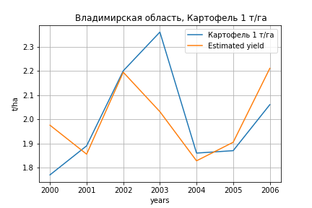
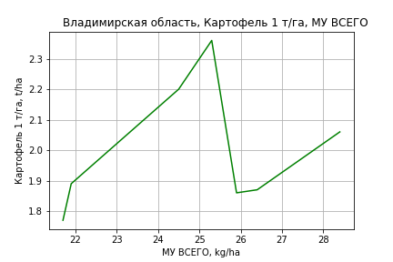
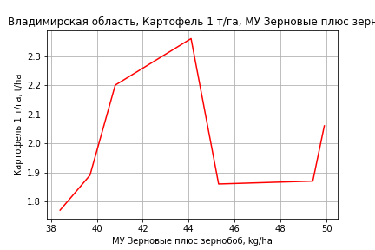
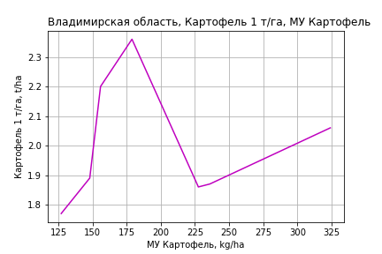
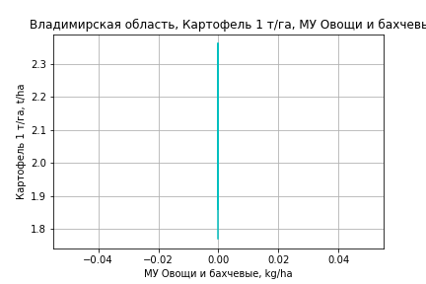
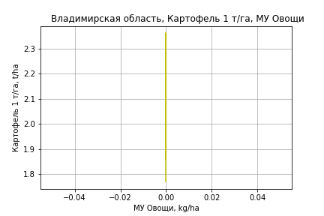

Картофель 1 т/га
Calculated on the basis of information in the (7) years: 2000.0-2006.0
 |  | Iteration 1
 |  | beta | P_value
Parameters | Variables
МУ ВСЕГО | C1 | 0.054125128749 | 0.38956408998
МУ Зерновые плюс зернобоб | C2 | 0.0093401877445 | 0.61594092308
МУ Картофель | C3 | 0.0010427722271 | 0.59440690536
МУ Овощи и бахчевые | C4 | 0
МУ Овощи | C5 | 0
МУ Подсолнечник | C6 | 0
МУ Сахарная свекла | C7 | 0
МУ СХ Культуры Всего | C8 | 0
Тракторы | C9 | 0
Тракторы колесные | C10 | 0
Опрыскиватели | C11 | 0
Копатели картофеля | C12 | 0
Машины для мин удобр | C13 | 0
Посев компл для зерн | C14 | 0
Сеялки | C15 | 0
Энерг мощ лс/100га | C16 | 9.0888693894E-05 | 0.97751839674

 | R2 |  | 0.994
 | R2 adj. |  | 0.985
 | F-statistic |  | 119.75121489
 | F value |  | 0.0012229815335
 | P value |  | inf





Кукуруза на зер 1 т/га
Calculated on the basis of information in the (7) years: 2013.0-2016.0, 2018.0-2020.0
 |  | Iteration 1 |  | Iteration 2 |  | Iteration 3 |  | Iteration 4 |  | Iteration 5 |  | Iteration 6 |  | Iteration 7 |  | Iteration 8 |  | Iteration 9 |  | Iteration 10 |  | Iteration 11 |  | Iteration 12 |  | Iteration 13 |  | Iteration 14
 |  | beta | P_value | beta | P_value | beta | P_value | beta | P_value | beta | P_value | beta | P_value | beta | P_value | beta | P_value | beta | P_value | beta | P_value | beta | P_value | beta | P_value | beta | P_value | beta | P_value
Parameters | Variables
МУ ВСЕГО | C1 | 0.0029639136915 |  | 0.0028989277215 |  | 0.010420825452 |  | 0.0084159914821 |  | 0.008949937969 |  | 0.008949937969 |  | 0.083283138146 |  | 0.10436156718 |  | 0.10436156718 |  | 0.5286591185 |  | 0.47621154354 | 0.18636738986 | 0.55555879062 | 0.14139491668 | 0.0096587375608 | 0.84230544092 | 0.0094080872275 | 0.89649842134
МУ Зерновые плюс зернобоб | C2 | -0.0192987509
МУ Картофель | C3 | 0.0024845276556 |  | 0.0016295474002 |  | -0.0058640264423
МУ Овощи и бахчевые | C4 | 0.0045659246717 |  | 0.0046516401159 |  | 0.0030439465294 |  | 0.0036917568579 |  | 0.0036078031383 |  | 0.0036078031383 |  | 0.003279462593 |  | 0.0031748558779 |  | 0.0031748558779 |  | 0.0015065297882 |  | 0.0026232431434 | 0.34312464834 | 0.0028127317922 | 0.39928445992 | 0.0010725150196 | 0.80674205845 | 0.0033049431986 | 0.60921324018
МУ Овощи | C5 | -0.035979899042 |  | -0.038832215977
МУ Подсолнечник | C6 | 9.3354530913E-18 |  | -3.0643461021E-18 |  | -1.1810767517E-16 |  | 4.1571869886E-17 |  | 5.6072733174E-18 |  | 4.1071409634E-17 |  | 5.9579821012E-16 |  | -4.9950237969E-16
МУ Сахарная свекла | C7 | 0 |  | 1.4695196722E-17 |  | 1.0512655312E-16 |  | 2.22047705E-17 |  | -5.8059599488E-17
МУ СХ Культуры Всего | C8 | -0.0048754419549 |  | -0.0052619440304 |  | -0.020491040959 |  | -0.028156353109
Тракторы | C9 | 0.01914692601 |  | 0.019292548182 |  | 0.023494078543 |  | 0.021618019977 |  | 0.021812238371 |  | 0.021812238371 |  | 0.013357186063 |  | 0.0028665564066 |  | 0.0028665564065 |  | -0.0033555614422
Тракторы колесные | C10 | -0.0036074025812 |  | -0.0034974183796 |  | -0.010343734204 |  | -0.012052912905 |  | -0.01302505725 |  | -0.01302505725
Опрыскиватели | C11 | 0.034231162945 |  | 0.036578408834 |  | 0.069112677244 |  | 0.06717863096 |  | 0.070414940785 |  | 0.070414940785 |  | 0.026428332246 |  | 0.10684346158 |  | 0.10684346158 |  | 0.090330973238 |  | 0.048421671346 | 0.1674163801 | 0.026115285086 | 0.19379654343 | 0.047200409033 | 0.060240711074 | 0.025205980281 | 0.28492727221
Копатели картофеля | C12 | 0.016777133608 |  | 0.018084445691 |  | 0.03487187014 |  | 0.068468351735 |  | 0.074897313024 |  | 0.074897313024 |  | 0.064914116762 |  | 0.020832073304 |  | 0.020832073304 |  | 0.087291986941 |  | 0.087643360282 | 0.27276850349 | 0.088563881671 | 0.32064735241 | -0.065256292309 | 0.087125449272
Машины для мин удобр | C13 | -0.025923926342 |  | -0.027811889404 |  | -0.055275914971 |  | -0.034541739347 |  | -0.034645952079 |  | -0.034645952079 |  | -0.071190805764
Посев компл для зерн | C14 | -0.013770121723 |  | -0.014195937036 |  | -0.020461518127 |  | -0.027502301107 |  | -0.029145380931 |  | -0.029145380931 |  | -0.18565476079 |  | -0.20956476026 |  | -0.20956476026
Сеялки | C15 | -0.050609234778 |  | -0.051377206067 |  | -0.066558904313 |  | -0.064836845761 |  | -0.066234283676 |  | -0.066234283676 |  | -0.031458676238 |  | -0.023112700162 |  | -0.023112700162 |  | -0.001376856587 |  | -0.0081690288667 | 0.27485015263
Энерг мощ лс/100га | C16 | -0.043673031546 |  | -0.045310427797 |  | -0.0054582169954 |  | -0.0057114877541 |  | -0.0014561695011 |  | -0.0014561695011 |  | -0.0087990678523 |  | -0.010274080945 |  | -0.010274080945 |  | -0.0630565871 |  | -0.056468197063 | 0.18537921557 | -0.065149948059 | 0.14372513392

 | R2 |  | 1 |  | 1 |  | 1 |  | 1 |  | 1 |  | 1 |  | 1 |  | 1 |  | 1 |  | 1 |  | 0.999 |  | 0.994 |  | 0.977 |  | 0.93
 | R2 adj. |  |  |  |  |  |  |  |  |  |  |  |  |  |  |  |  |  |  |  |  |  | 0.993 |  | 0.979 |  | 0.947 |  | 0.878
 | F-statistic |  |  |  |  |  |  |  |  |  |  |  |  |  |  |  |  |  |  |  |  |  | 157.6591701 |  | 65.923603786 |  | 32.427556283 |  | 17.718229138
 | F value |  |  |  |  |  |  |  |  |  |  |  |  |  |  |  |  |  |  |  |  |  | 0.060887877866 |  | 0.015009456917 |  | 0.0083817459967 |  | 0.0089665620607
 | P value |  | 535.19105916 |  | 549.65586 |  | 713.83632398 |  | 767.11988019 |  | 791.62600259 |  | 791.62600259 |  | 1119.7389626 |  | 1156.2062319 |  | 1156.2062319 |  | 2579.5747948 |  | 560.82798872 |  | 371.78976201 |  | 31.174747808 |  | 30.858613811







Кукуруза на силос 1 т/га
Calculated on the basis of information in the (14) years: 2007.0-2020.0
 |  | Iteration 1 |  | Iteration 2 |  | Iteration 3 |  | Iteration 4 |  | Iteration 5 |  | Iteration 6 |  | Iteration 7 |  | Iteration 8 |  | Iteration 9 |  | Iteration 10 |  | Iteration 11 |  | Iteration 12
 |  | beta | P_value | beta | P_value | beta | P_value | beta | P_value | beta | P_value | beta | P_value | beta | P_value | beta | P_value | beta | P_value | beta | P_value | beta | P_value | beta | P_value
Parameters | Variables
МУ ВСЕГО | C1 | 1.4812207993 | 0.58514459458 | -0.94767073143 | 0.44334673494
МУ Зерновые плюс зернобоб | C2 | -1.3075351581 | 0.39852178157
МУ Картофель | C3 | 0.01206475401 | 0.82494540716 | 0.042896623535 | 0.43281114064 | 0.0079470887752 | 0.75910585503 | 0.0079470887752 | 0.75910585503 | 0.0079470887752 | 0.75910585503 | -0.00014953520269 | 0.99452280654
МУ Овощи и бахчевые | C4 | -0.0057327660165 | 0.82549444641 | 0.011533418826 | 0.61336819398 | 0.017702455184 | 0.39828307745 | 0.017702455184 | 0.39828307745 | 0.017702455184 | 0.39828307745 | 0.019631604446 | 0.31399110952 | 0.019640524886 | 0.25338339653 | 0.018730995997 | 0.22308956005 | 0.017360522575 | 0.26731433727 | 0.017642553767 | 0.17976830041 | 0.013559511009 | 0.30623038986 | 0.0026746174524 | 0.83957130231
МУ Овощи | C5 | 0.33434037852 | 0.40540691527 | -0.0020774045157 | 0.9726940951 | 0.037738373955 | 0.33561624381 | 0.037738373955 | 0.33561624381 | 0.037738373955 | 0.33561624381 | 0.039541149733 | 0.27697943499 | 0.039376116804 | 0.10020099835 | 0.040111013625 | 0.066341766716 | 0.048756328354 | 0.026588161931 | 0.048648812664 | 0.016668152668 | 0.061005339839 | 0.0026605724283 | 0.061782671663 | 0.0045383090017
МУ Подсолнечник | C6 | 1.0496561737E-14 | 0.66475818612 | 4.3013123847E-15 | 0.41560956619 | -2.1227113839E-16 | 0.70909841273
МУ Сахарная свекла | C7 | -8.9220727935E-15 | 0.63998412697 | 5.2769645632E-15 | 0.43434679442 | 2.4459192066E-16 | 0.76447643372 | -3.2873149524E-17 | 0.93326507499
МУ СХ Культуры Всего | C8 | 0.045304660438 | 0.40540691527 | -0.00028149787529 | 0.9726940951 | 0.0051137234008 | 0.33561624381 | 0.0051137234008 | 0.33561624381 | 0.0051137234008 | 0.33561624381 | 0.0053580078179 | 0.27697943499 | 0.0053356450963 | 0.10020099835 | 0.0054352269987 | 0.066341766716 | 0.0066067069435 | 0.026588161931 | 0.0065921380725 | 0.016668152668 | 0.0082665043884 | 0.0026605724283 | 0.008371836429 | 0.0045383090017
Тракторы | C9 | 0.0076151097149 | 0.96591035646 | 0.1438856055 | 0.36427813749 | 0.03651701205 | 0.5053192627 | 0.03651701205 | 0.5053192627 | 0.03651701205 | 0.5053192627 | 0.0093082151048 | 0.79290745734 | 0.0092268873498 | 0.75464783657 | 0.0012641325825 | 0.91593334597 | 0.0043365648493 | 0.72359871047 | 0.0039172024638 | 0.54442756634 | -0.0048046390132 | 0.075074295986
Тракторы колесные | C10 | 0.020398425728 | 0.88028597403 | -0.097230535202 | 0.3423263497 | -0.038038902269 | 0.47868772004 | -0.038038902269 | 0.47868772004 | -0.038038902269 | 0.47868772004
Опрыскиватели | C11 | -0.4701371697 | 0.57162093681 | -0.38192948764 | 0.64349250121 | 0.089980640561 | 0.86715450778 | 0.089980640561 | 0.86715450778 | 0.089980640561 | 0.86715450778 | -0.11468594492 | 0.79126975484 | -0.11427230891 | 0.76312068547
Копатели картофеля | C12 | 0.027186324045 | 0.96814405088 | 0.47015121704 | 0.46788904403 | 0.045189475431 | 0.88023850311 | 0.045189475431 | 0.88023850311 | 0.045189475431 | 0.88023850311 | -0.14152178001 | 0.37936716278 | -0.14109452164 | 0.28192810904 | -0.14020533438 | 0.24144797183
Машины для мин удобр | C13 | -0.39347055677 | 0.51109940373 | -0.34284047137 | 0.55636251292 | 0.040798211213 | 0.88982010761 | 0.040798211213 | 0.88982010761 | 0.040798211213 | 0.88982010761 | -0.021733229853 | 0.93436597479 | -0.021421367964 | 0.92569717034 | 0.019603092337 | 0.9080002618 | -0.0072766306218 | 0.96687330702
Посев компл для зерн | C14 | 0.12450311656 | 0.94653729199 | 1.4269971374 | 0.40877786643 | 0.21755105181 | 0.69659983065 | 0.21755105181 | 0.69659983065 | 0.21755105181 | 0.69659983065 | 0.11193546217 | 0.82258253183 | 0.11175148991 | 0.79971496079 | -0.0031095310742 | 0.98772423122 | 0.12388828103 | 0.50306162543 | 0.11911828114 | 0.37682718458 | 0.1969879423 | 0.14788293337 | 0.025952457467 | 0.80765885841
Сеялки | C15 | 0.12923986479 | 0.7741093867 | -0.27636789778 | 0.34913746508 | -0.10551448698 | 0.49752177298 | -0.10551448698 | 0.49752177298 | -0.10551448698 | 0.49752177298 | -0.0032972961078 | 0.95068758053 | -0.0031659480916 | 0.9426007817 | -0.0013917058613 | 0.9721373672 | -0.037222773047 | 0.22163383853 | -0.037566531902 | 0.16918832585
Энерг мощ лс/100га | C16 | 0.091807629676 | 0.29192522579 | 0.090570299242 | 0.23952141948 | 0.046669574911 | 0.20072234086 | 0.046669574911 | 0.20072234086 | 0.046669574911 | 0.20072234086 | 0.054386247276 | 0.10186998969 | 0.054228075903 | 0.0071780361563 | 0.054078874715 | 0.0032022595546 | 0.055295255241 | 0.002378486081 | 0.055283803206 | 0.0011117390534 | 0.059627901204 | 0.00058240114872 | 0.05172490636 | 0.0018839779615

 | R2 |  | 0.997 |  | 0.991 |  | 0.987 |  | 0.987 |  | 0.987 |  | 0.984 |  | 0.984 |  | 0.984 |  | 0.979 |  | 0.979 |  | 0.973 |  | 0.961
 | R2 adj. |  | 0.957 |  | 0.937 |  | 0.939 |  | 0.939 |  | 0.939 |  | 0.944 |  | 0.955 |  | 0.962 |  | 0.958 |  | 0.964 |  | 0.958 |  | 0.946
 | F-statistic |  | 24.771665038 |  | 18.315311261 |  | 20.59925362 |  | 20.59925362 |  | 20.59925362 |  | 24.751539876 |  | 34.376672949 |  | 45.471897582 |  | 47.092425779 |  | 62.772938032 |  | 65.524906825 |  | 61.994817668
 | F value |  | 0.15612918132 |  | 0.052901521753 |  | 0.014919192109 |  | 0.014919192109 |  | 0.014919192109 |  | 0.0036358248197 |  | 0.00057084893868 |  | 8.2362759015E-05 |  | 2.3182080307E-05 |  | 2.7144087279E-06 |  | 8.3631377479E-07 |  | 5.0812070203E-07
 | P value |  | 1.5118986191E+18 |  | 2.2558998424E+18 |  | 1.0049664387E+18 |  | 1.1044070003E+18 |  | 1.8095119994E+18 |  | 5.6984710906E+17 |  | 1.4363706697E+17 |  | 5.4429533791E+17 |  | 8.7122916258E+17 |  | 3.252551362E+17 |  | 7.1854153804E+17 |  | 5.780895587E+16








Масличные 1 т/га
Calculated on the basis of information in the (21) years: 2000.0-2020.0
 |  | Iteration 1 |  | Iteration 2 |  | Iteration 3 |  | Iteration 4 |  | Iteration 5 |  | Iteration 6 |  | Iteration 7 |  | Iteration 8 |  | Iteration 9 |  | Iteration 10 |  | Iteration 11
 |  | beta | P_value | beta | P_value | beta | P_value | beta | P_value | beta | P_value | beta | P_value | beta | P_value | beta | P_value | beta | P_value | beta | P_value | beta | P_value
Parameters | Variables
МУ ВСЕГО | C1 | -0.0070400602541 | 0.84559538413
МУ Зерновые плюс зернобоб | C2 | 0.0098938575824 | 0.50012541542 | 0.0087103213599 | 0.48701722068 | 0.0087103213599 | 0.48701722068 | 0.0064811308614 | 0.5266031183 | -0.0032721242776 | 0.8077633512
МУ Картофель | C3 | 0.0009513754408 | 0.46080305199 | 0.00078742888593 | 0.38811180341 | 0.00078742888593 | 0.38811180341 | 0.00090609537643 | 0.26593687397 | 0.00060743777672 | 0.57882439656 | 0.00043286976012 | 0.582621359 | 0.00012174972267 | 0.87300797333 | 0.00047555120423 | 0.5146098758 | 0.00077144036401 | 0.22140489786 | 0.00077144036401 | 0.22140489786 | 0.0009017194517 | 0.19797394545
МУ Овощи и бахчевые | C4 | 0.0015390190293 | 0.13199823528 | 0.0015538552196 | 0.10580399581 | 0.0015538552196 | 0.10580399581 | 0.0014713179862 | 0.094691613457 | 0.0015199379418 | 0.19749794035 | 0.0015981679903 | 0.14325645104 | 0.0010753633756 | 0.2837347024 | 0.0010371619084 | 0.30971484361 | 0.0006884481187 | 0.44418280271 | 0.0006884481187 | 0.44418280271 | 2.5291941302E-05 | 0.97837457481
МУ Овощи | C5 | -0.00026876042361 | 0.94091164587 | 0.00022418057438 | 0.92703143172 | 0.00022418057438 | 0.92703143172 | 0.00067059388095 | 0.73792208097 | 0.0018894058081 | 0.49268898328 | 0.0013085549661 | 0.31064591703 | 0.0016734624565 | 0.19847866442 | 0.0019723028066 | 0.13454661434 | 0.0020653500313 | 0.1118300471 | 0.0020653500313 | 0.1118300471 | 0.0023447361706 | 0.10318584006
МУ Подсолнечник | C6 | -4.5653304552E-17 | 0.12766247118 | -2.9802843151E-17 | 0.059358116531
МУ Сахарная свекла | C7 | -1.1443379075E-16 | 0.38286880696 | 1.3309101559E-17 | 0.45406890175 | 8.8936834465E-17 | 0.18855918964 | 3.0002248551E-17 | 0.24603254873 | -9.8952428245E-18 | 0.61423365367 | 1.1657451768E-17 | 0.19917347495 | 1.2042824935E-18 | 0.70355398173 | 1.6406006072E-18 | 0.6426570959 | -1.7452760465E-17 | 0.022414856517
МУ СХ Культуры Всего | C8 | -3.6418274648E-05 | 0.94091164587 | 3.0377499852E-05 | 0.92703143172 | 3.0377499852E-05 | 0.92703143172 | 9.0868557972E-05 | 0.73792208097 | 0.00025602318494 | 0.49268898328 | 0.00017731522189 | 0.31064591703 | 0.0002267618667 | 0.19847866442 | 0.00026725610986 | 0.13454661434 | 0.00027986443715 | 0.1118300471 | 0.00027986443715 | 0.1118300471 | 0.00031772254519 | 0.10318584006
Тракторы | C9 | -0.00025412418129 | 0.95368777884 | -0.00091721593417 | 0.72448706185 | -0.00091721593417 | 0.72448706185
Тракторы колесные | C10 | -0.0045454704283 | 0.14647916623 | -0.0041778829529 | 0.070648462889 | -0.0041778829529 | 0.070648462889 | -0.0046938758022 | 0.0072875461103
Опрыскиватели | C11 | 0.051620874167 | 0.11204130257 | 0.054236816209 | 0.053393841602 | 0.054236816209 | 0.053393841602 | 0.050683134234 | 0.03920817888 | -0.015085172756 | 0.23019440252 | -0.014473733686 | 0.21888296417
Копатели картофеля | C12 | 0.0064065688137 | 0.72589283344 | 0.0041549021825 | 0.7545177512 | 0.0041549021825 | 0.7545177512 | 0.0073783344835 | 0.42848875822 | -0.010557539793 | 0.31217033132 | -0.011825471724 | 0.17625172767 | -0.010863695659 | 0.21882668116
Машины для мин удобр | C13 | 0.039226832066 | 0.071851744605 | 0.041255301681 | 0.023353595956 | 0.041255301681 | 0.023353595956 | 0.038063101582 | 0.0089935183638 | 0.005879139054 | 0.54893899102 | 0.0068483362586 | 0.42706054409 | 0.0011599482152 | 0.8756349953 | 0.00053446278083 | 0.94361366891 | -0.0051959630395 | 0.0425111067 | -0.0051959630395 | 0.0425111067
Посев компл для зерн | C14 | -0.010858645416 | 0.82263894554 | -0.018142906017 | 0.53518214533 | -0.018142906017 | 0.53518214533 | -0.0097796687381 | 0.54220985935 | 0.023099758641 | 0.19402117236 | 0.022182673287 | 0.18153509743 | 0.012064573245 | 0.40143376 | 0.021094015137 | 0.10863790896 | 0.026427469569 | 0.021588126299 | 0.026427469569 | 0.021588126299 | 0.0068125812678 | 0.26494046619
Сеялки | C15 | -0.010271638692 | 0.2682620663 | -0.0091026479404 | 0.16575080136 | -0.0091026479404 | 0.16575080136 | -0.010576256293 | 0.032852296279 | 0.0016326122232 | 0.61118900118 | 0.0013339912455 | 0.63830315888 | 0.00031812036911 | 0.90874441565 | -0.0018081425313 | 0.42886298418
Энерг мощ лс/100га | C16 | 0.00094565942569 | 0.59116109677 | 0.00070633875952 | 0.54913300338 | 0.00070633875952 | 0.54913300338 | 0.0008962954599 | 0.37384856641 | 0.0021651672948 | 0.10640684319 | 0.001887011728 | 0.0026290293941 | 0.002044096854 | 0.0012238069065 | 0.0018570270178 | 0.0018920784993 | 0.001702218523 | 0.0015993048529 | 0.001702218523 | 0.0015993048529 | 0.0015609549526 | 0.00568033354

 | R2 |  | 0.984 |  | 0.983 |  | 0.983 |  | 0.983 |  | 0.964 |  | 0.964 |  | 0.959 |  | 0.954 |  | 0.952 |  | 0.952 |  | 0.936
 | R2 adj. |  | 0.957 |  | 0.961 |  | 0.961 |  | 0.965 |  | 0.932 |  | 0.937 |  | 0.934 |  | 0.931 |  | 0.932 |  | 0.932 |  | 0.916
 | F-statistic |  | 36.714323055 |  | 44.516619591 |  | 44.516619591 |  | 53.164835116 |  | 29.668939188 |  | 35.752902474 |  | 38.013741566 |  | 41.233999163 |  | 49.0960968 |  | 49.0960968 |  | 46.545945392
 | F value |  | 1.126168341E-05 |  | 1.6347945847E-06 |  | 1.6347945847E-06 |  | 2.2742684433E-07 |  | 1.6019433331E-06 |  | 2.6192525804E-07 |  | 8.7040152232E-08 |  | 2.766451173E-08 |  | 5.1061846788E-09 |  | 5.1061846788E-09 |  | 5.675044281E-09
 | P value |  | 2.3560225687E+18 |  | 8.7879983277E+17 |  | 3.5332351762E+19 |  | 1.1126439105E+18 |  | 1.3970573106E+17 |  | 1.1797753943E+18 |  | 8.9499566463E+17 |  | 3.9324112465E+17 |  | 4.9437310439E+18 |  | 1.2799095742E+18 |  | 2.9443434478E+17








Подсолнечник 1 т/га
Calculated on the basis of information in the (1) years: 2019.0
 |  | Iteration 1
 |  | beta | P_value
Parameters | Variables
МУ ВСЕГО | C1 | 2.8778292825E-06
МУ Зерновые плюс зернобоб | C2 | 2.9003123237E-06
МУ Картофель | C3 | 4.4068868673E-05
МУ Овощи и бахчевые | C4 | 7.0575671735E-06
МУ Овощи | C5 | 0
МУ Подсолнечник | C6 | 0
МУ Сахарная свекла | C7 | 0
МУ СХ Культуры Всего | C8 | 0
Тракторы | C9 | 0.00015794336492
Тракторы колесные | C10 | 0.00013180682944
Опрыскиватели | C11 | 9.2039950196E-06
Копатели картофеля | C12 | 9.8363305553E-07
Машины для мин удобр | C13 | 1.1241520635E-05
Посев компл для зерн | C14 | 2.7401206547E-06
Сеялки | C15 | 2.3958490853E-05
Энерг мощ лс/100га | C16 | 2.3396414821E-05

 | R2 |  | -inf
 | R2 adj.
 | F-statistic
 | F value |  | nan
 | P value |  | 1








Овощи откр гр 1 т/га
Calculated on the basis of information in the (21) years: 2000.0-2020.0
 |  | Iteration 1 |  | Iteration 2 |  | Iteration 3 |  | Iteration 4 |  | Iteration 5 |  | Iteration 6 |  | Iteration 7 |  | Iteration 8 |  | Iteration 9 |  | Iteration 10 |  | Iteration 11
 |  | beta | P_value | beta | P_value | beta | P_value | beta | P_value | beta | P_value | beta | P_value | beta | P_value | beta | P_value | beta | P_value | beta | P_value | beta | P_value
Parameters | Variables
МУ ВСЕГО | C1 | -0.19939850661 | 0.50030551866
МУ Зерновые плюс зернобоб | C2 | -0.097959908109 | 0.41158693422 | -0.13148168871 | 0.21994299913
МУ Картофель | C3 | 0.032772585495 | 0.010759064614 | 0.028129060152 | 0.0035976931923 | 0.021825323405 | 0.0029252278151 | 0.021825323405 | 0.0029252278151 | 0.018543880673 | 0.0098115169515 | 0.01630677898 | 0.020516307968 | 0.012128126583 | 0.088890763078 | 0.0095024235831 | 0.12653291177 | 0.0095024235831 | 0.12653291177 | 0.0091360945786 | 0.12248792184 | 0.0075031239888 | 0.079891302403
МУ Овощи и бахчевые | C4 | 0.0042744287969 | 0.57970730329 | 0.0046946402855 | 0.52918282635 | 0.0080435134941 | 0.27413715283 | 0.0080435134941 | 0.27413715283 | 0.010001135229 | 0.21996724872 | 0.010044157219 | 0.24081467273 | 0.0030223698267 | 0.72766381448 | 0.0053968116122 | 0.51086177841 | 0.0053968116122 | 0.51086177841 | 0.005211559454 | 0.51117782788 | 0.0040620163052 | 0.57456272999
МУ Овощи | C5 | 0.029553867226 | 0.32787791855 | 0.04351563677 | 0.055071817892 | 0.019840222007 | 0.042255701874 | 0.019840222007 | 0.042255701874 | 0.016349936915 | 0.10703156547 | 0.016210104253 | 0.12612762704 | 0.021111175788 | 0.074967806726 | 0.020475010746 | 0.078812152359 | 0.020475010746 | 0.078812152359 | 0.02158197929 | 0.047760638393 | 0.022391535318 | 0.032795611187
МУ Подсолнечник | C6 | -3.8229501487E-16 | 0.11590254313 | -1.744771887E-16 | 0.16239821393 | 4.7021858626E-16 | 0.45673100294 | 2.9076598848E-17 | 0.33263754836 | 5.2986460059E-17 | 0.63347007251 | 1.3705738986E-16 | 0.068314880443 | 2.563193117E-17 | 0.36556593343 | -1.3405158275E-17 | 0.59248879172
МУ Сахарная свекла | C7 | 7.1497124726E-16 | 0.49513779189 | -3.4929278439E-17 | 0.81011201071 | -3.0659369382E-16 | 0.20190489316
МУ СХ Культуры Всего | C8 | 0.0040046850614 | 0.32787791855 | 0.0058965691081 | 0.055071817892 | 0.002688441417 | 0.042255701874 | 0.002688441417 | 0.042255701874 | 0.0022154917194 | 0.10703156547 | 0.00219654375 | 0.12612762704 | 0.0028606615053 | 0.074967806726 | 0.0027744582135 | 0.078812152359 | 0.0027744582135 | 0.078812152359 | 0.0029244575472 | 0.047760638393 | 0.0030341561158 | 0.032795611187
Тракторы | C9 | 0.036036122399 | 0.32321953734 | 0.017255103417 | 0.4309622092 | 0.0031837571811 | 0.86788449923 | 0.0031837571811 | 0.86788449923 | -0.022725182853 | 0.14614053187
Тракторы колесные | C10 | -0.047700932449 | 0.069936100099 | -0.037289602007 | 0.0549234507 | -0.033424515375 | 0.081577940348 | -0.033424515375 | 0.081577940348
Опрыскиватели | C11 | 0.023687621456 | 0.92165483494 | 0.097780018081 | 0.64081040851 | 0.22566396762 | 0.24876221828 | 0.22566396762 | 0.24876221828 | 0.05749421111 | 0.75759041255 | -0.19439667872 | 0.049498568598
Копатели картофеля | C12 | 0.29982901532 | 0.068332929943 | 0.23605414019 | 0.054689144607 | 0.16764650591 | 0.11430679563 | 0.16764650591 | 0.11430679563 | 0.013791896049 | 0.82807627451 | 0.013110586063 | 0.84503513074 | 0.026028197841 | 0.7315585562 | 0.021640728704 | 0.77281839654 | 0.021640728704 | 0.77281839654 | 0.037399056186 | 0.51535311749 | 0.014927059691 | 0.48625147739
Машины для мин удобр | C13 | 0.047591287677 | 0.76327638542 | 0.10504446241 | 0.42445668844 | 0.20811465967 | 0.068167285979 | 0.20811465967 | 0.068167285979 | 0.16199526453 | 0.17121416125 | 0.01947492009 | 0.77447668128 | -0.056925804625 | 0.39119943803
Посев компл для зерн | C14 | 0.38885166652 | 0.33417860704 | 0.18253657359 | 0.45445876652 | 0.00095066355362 | 0.9962137857 | 0.00095066355362 | 0.9962137857 | -0.096584478931 | 0.6561535666 | 0.17725169977 | 0.1808495513 | 0.041355524954 | 0.74172878536 | -0.031482852174 | 0.73352639569 | -0.031482852174 | 0.73352639569
Сеялки | C15 | -0.08999147974 | 0.2326370545 | -0.056881676449 | 0.28537175518 | -0.052921167842 | 0.33104355171 | -0.052921167842 | 0.33104355171 | 0.039903528779 | 0.096310489468 | 0.029180636872 | 0.21067264397 | 0.015536477827 | 0.52931353147 | 0.00033717780268 | 0.9842041021 | 0.00033717780268 | 0.9842041021 | -0.0042761734164 | 0.67090689007
Энерг мощ лс/100га | C16 | 0.046998777054 | 0.008761748621 | 0.040220399922 | 0.0020779606424 | 0.028656883454 | 1.0976343616E-05 | 0.028656883454 | 1.0976343616E-05 | 0.030409908043 | 7.2242254974E-06 | 0.031619039155 | 4.0728536132E-06 | 0.033728849065 | 3.466712494E-06 | 0.035022062119 | 6.4938811878E-07 | 0.035022062119 | 6.4938811878E-07 | 0.035159505774 | 2.3921892418E-07 | 0.035872705968 | 2.0898816695E-08

 | R2 |  | 0.995 |  | 0.995 |  | 0.993 |  | 0.993 |  | 0.991 |  | 0.989 |  | 0.985 |  | 0.984 |  | 0.984 |  | 0.984 |  | 0.983
 | R2 adj. |  | 0.986 |  | 0.987 |  | 0.986 |  | 0.986 |  | 0.983 |  | 0.981 |  | 0.975 |  | 0.976 |  | 0.976 |  | 0.977 |  | 0.978
 | F-statistic |  | 118.89809944 |  | 136.36723108 |  | 138.39154623 |  | 138.39154623 |  | 121.4908353 |  | 120.23289917 |  | 104.38081087 |  | 121.02342015 |  | 121.02342015 |  | 149.96565062 |  | 189.54266904
 | F value |  | 1.1271169389E-07 |  | 1.1679477006E-08 |  | 2.084083553E-09 |  | 2.084083553E-09 |  | 8.7661829578E-10 |  | 2.2790850636E-10 |  | 1.5578851683E-10 |  | 1.9591718E-11 |  | 1.9591718E-11 |  | 1.6003509623E-12 |  | 1.1936356229E-13
 | P value |  | 2.3560225687E+18 |  | 8.7879983277E+17 |  | 5.2788480125E+18 |  | 2.4732329625E+18 |  | 1.3381836153E+18 |  | 1.1797753943E+18 |  | 8.9499566463E+17 |  | 2.2289811803E+19 |  | 8.5704390772E+17 |  | 7.4071571871E+18 |  | 1.5520952133E+17

Years | Территория | Зерн и зернобобовые 1000 га | Зернобобовые 1000 га | Зерновые 1000 га | Зерновые доля | Зерн и зернобобовые 1000 т | Зернобобовые 1000 т | Зерновые 1000 т | Зерновые т/га | Зерн и зернобоб т/га | Зернобоб т/га | Картофель т/га | Овощи 1000 т | Зернобоб 1 т/га | Зерн и зернобоб 1 т/га | Зерн без кукурузы 1 т/га | Картофель 1 т/га | Кукуруза на зер 1 т/га | Кукуруза на силос 1 т/га | Масличные 1 т/га | Подсолнечник 1 т/га | Овощи откр гр 1 т/га | МУ ВСЕГО | МУ Зерновые и зернобобовые | МУ Зерновые | МУ Зерновые плюс зернобоб | МУ Картофель | МУ Овощи | МУ Овощи и бахчевые | МУ Подсолнечник | МУ Сахарная свекла | МУ СХ Культуры Всего | Тракторы | Тракторы колесные | Опрыскиватели | Копатели картофеля | Машины для мин удобр | Посев компл для зерн | Сеялки | Энерг мощ лс/100га
1990 | Владимирская область | 293.39 |  |  |  | 4676.9 |  |  |  | 15.940897781 |  | 76.82121887 | 990.6 |  |  |  |  |  |  |  |  |  |  |  |  |  |  |  |  |  |  |  |  |  |  |  |  |  |  | 579
1991 | Владимирская область | 283.61 |  |  |  | 4734.9 |  |  |  | 16.695109481 |  | 122.12903226 | 1842.2 |  |  |  |  |  |  |  |  |  |  |  |  |  |  |  |  |  |  |  |  |  |  |  |  |  |  | 599
1992 | Владимирская область | 289.92 |  |  |  | 4402.5 |  |  |  | 15.18522351 |  | 74.053037799 | 1370.7 |  |  |  |  |  |  |  |  |  |  |  |  |  |  |  |  |  |  |  |  |  |  |  |  |  |  | 591
1993 | Владимирская область | 256.78 |  |  |  | 3070.9 |  |  |  | 11.95926474 |  | 81.249550521 | 1438 |  |  |  |  |  |  |  |  |  | 110.6 | 110.6 |  | 110.6 | 147.8 |  |  |  | 124.1 |  |  |  |  |  |  |  |  | 600
1994 | Владимирская область | 199.35 |  |  |  | 3533.6 |  |  |  | 17.725608227 |  | 88.596625767 | 1827.2 |  |  |  |  |  |  |  |  |  | 32.9 | 50.6 |  | 50.6 | 61.5 |  |  |  | 10 |  |  |  |  |  |  |  |  | 619
1995 | Владимирская область | 204.81 |  |  |  | 2686.6 |  |  |  | 13.117523558 |  | 150.37768077 | 2834.7 |  |  |  |  |  |  |  |  |  | 19.6 | 25.9 |  | 25.9 | 86.9 |  |  |  |  |  |  |  |  |  |  |  |  | 558
1996 | Владимирская область | 188.84 | 4.68 | 184.16 | 0.024782884982 | 2689.16 | 69.81 | 2619.35 | 14.2232298 | 14.240415166 | 14.916666667 | 144.81656226 | 2242.87 |  |  |  |  |  |  |  |  |  | 12.7 | 15.8 |  | 15.8 | 55.8 |  |  |  |  |  |  |  |  |  |  |  |  | 514
1997 | Владимирская область | 186.81 | 5.77 | 181.04 | 0.030886997484 | 3177.89 | 97.57 | 3080.32 | 17.014582413 | 17.011348429 | 16.909878683 | 98.111966701 | 1984.03 |  |  |  |  |  |  |  |  |  | 15.7 | 21 |  | 21 | 68.1
1998 | Владимирская область | 181.47 | 9.65 | 171.82 | 0.053176833636 | 1859.05 | 73.15 | 1785.9 | 10.394016995 | 10.244393013 | 7.5803108808 | 106.10412441 | 2092.66 |  |  |  |  |  |  |  |  |  | 19 | 24.7 |  | 24.7 | 112.8 |  |  |  |  |  |  |  |  |  |  |  |  | 468
1999 | Владимирская область | 161.56 | 9.4 | 152.16 | 0.058182718495 | 1090.89 | 32.77 | 1058.12 | 6.9539957939 | 6.7522282743 | 3.4861702128 | 111.4383693 | 2337.11 |  |  |  |  |  |  |  |  |  | 23.3 | 29.9 |  | 29.9 | 155.4 |  |  |  |  |  |  |  |  |  |  |  |  | 455
2000 | Владимирская область | 136.57 | 3.67 | 132.9 | 0.026872666032 | 2335.57 | 63.02 | 2272.55 | 17.099699022 | 17.101632862 | 17.171662125 | 118.1490313 | 2099.46 | 1.78 | 1.77 | 1.77 | 1.77 |  |  | 0.61 |  | 17.639 | 25.9 | 39.7 |  | 39.7 | 155.9 |  |  |  |  |  |  |  |  |  |  |  |  | 440
2001 | Владимирская область | 138.17 | 7.23 | 130.94 | 0.052326843743 | 2363.02 | 95.7 | 2267.32 | 17.315717122 | 17.102265325 | 13.236514523 | 61.669317247 | 1510.05 | 1.63 | 1.89 | 1.89 | 1.89 |  |  | 0.73 |  | 13.978 | 24.5 | 38.4 |  | 38.4 | 127.1 |  |  |  |  |  |  |  |  |  |  |  |  | 421
2002 | Владимирская область | 134.25 | 10.32 | 123.93 | 0.07687150838 | 2477.63 | 123.78 | 2353.85 | 18.993383362 | 18.455344507 | 11.994186047 | 83.423666462 | 1515.9 | 1.7 | 2.2 | 2.2 | 2.2 |  |  | 0.73 |  | 14.687 | 28.4 | 49.9 |  | 49.9 | 148 |  |  |  |  |  |  |  |  |  |  |  |  | 402
2003 | Владимирская область | 114.92 | 12.08 | 102.84 | 0.10511660285 | 1799.77 | 89.75 | 1710.02 | 16.627965772 | 15.661068569 | 7.4296357616 | 104.07117438 | 1543.71 | 2.03 | 2.24 | 2.36 | 2.36 |  |  | 0.77 |  | 14.53 | 25.3 | 40.8 |  | 40.8 | 235.9 |  |  |  |  |  |  |  |  |  |  |  |  | 382
2004 | Владимирская область | 110.61 | 11.6 | 99.01 | 0.10487297713 | 1714.5 | 153.84 | 1560.66 | 15.762650237 | 15.500406835 | 13.262068966 | 86.824438202 | 1325.65 | 1.85 | 1.86 | 1.86 | 1.86 |  |  | 0.96 |  | 12.857 | 21.9 | 45.3 |  | 45.3 | 178.9 |  |  |  |  |  |  |  |  |  |  |  |  | 364
2005 | Владимирская область | 95.39 | 8.86 | 86.53 | 0.092881853444 | 1721.78 | 141.33 | 1580.45 | 18.264763666 | 18.049900409 | 15.951467269 | 128.95111624 | 1551.6 | 1.65 | 1.82 | 1.87 | 1.87 |  |  | 0.67 |  | 15.599 | 21.7 | 49.4 |  | 49.4 | 227.5 |  |  |  |  |  |  |  |  |  |  |  |  | 347
2006 | Владимирская область | 101 | 11.92 | 89.08 | 0.11801980198 | 1663.07 | 70.91 | 1592.16 | 17.87337225 | 16.466039604 | 5.9488255034 | 139.77298851 | 1637.1 | 1.26 | 2.08 | 2.06 | 2.06 |  |  | 1.08 |  | 16.678 | 26.4 | 44.1 |  | 44.1 | 324.1 |  |  |  |  |  |  |  |  |  |  |  |  | 345
2007 | Владимирская область | 95.8 | 9.3 | 86.5 | 0.097077244259 | 1732.59 | 68.03 | 1664.56 | 19.243468208 | 18.085490605 | 7.3150537634 | 138.9632287 | 1677.08 | 1.59 | 2.19 |  |  |  | 18.69 | 1.11 |  | 19.28 | 28.4 | 44.7 |  | 44.7 | 348.1 |  |  |  |  |  |  |  |  |  |  |  |  | 335
2008 | Владимирская область | 106.97 | 9.48 | 97.49 | 0.088622978405 | 1778.64 | 61.88 | 1716.76 | 17.609600985 | 16.627465645 | 6.5274261603 | 110.64102564 | 1515.53 | 1.43 | 2.07 |  |  |  | 12.45 | 0.47 |  | 18.06 | 40.1 | 61.2 |  | 61.2 | 275.37 |  | 226.51 |  |  |  | 3252 | 2436 | 163 | 131 | 244 | 38 | 704 | 314
2009 | Владимирская область | 84.26 | 2.35 | 81.91 | 0.027889864704 | 1940.71 | 37.75 | 1902.96 | 23.232328165 | 23.032399715 | 16.063829787 | 143.62209578 | 1436.32 | 1.61 | 2.33 |  |  |  | 19.84 | 0.6 |  | 18.03 | 32.2 | 42.63 |  | 42.63 | 339.66 |  | 288.94 |  |  |  | 3084 | 2355 | 173 | 96 | 216 | 40 | 640 | 341
2010 | Владимирская область | 83.72 | 3.36 | 80.36 | 0.040133779264 | 1101.29 | 19.22 | 1082.07 | 13.465281234 | 13.154443383 | 5.7202380952 | 56.841666667 | 876.67 | 0.95 | 1.64 |  |  |  | 10.06 | 0.77 |  | 11.6 | 32.8 | 50.52 |  | 50.52 | 246.94 |  | 160.21 |  |  |  | 2966 | 2353 | 165 | 93 | 212 | 40 | 594 | 339
2011 | Владимирская область | 87.42 | 2.27 | 85.15 | 0.025966598032 | 1638.5 | 29.47 | 1609.03 | 18.896418086 | 18.742850606 | 12.982378855 | 141.82097187 | 1146.86 | 1.33 | 1.95 |  |  |  | 19.92 | 1.09 |  | 15.97 | 38.44 | 44.6 |  | 44.6 | 272.99 |  | 324.66 |  |  |  | 2898 | 2275 | 161 | 84 | 205 | 41 | 541 | 341
2012 | Владимирская область | 84.74 | 2.18 | 82.56 | 0.025725749351 | 1794.68 | 34.92 | 1759.76 | 21.314922481 | 21.178664149 | 16.018348624 | 135.4106035 | 1120.09 | 1.69 | 2.21 |  |  |  | 20.16 | 1.42 |  | 16.78 | 39.25 | 42.45 |  | 42.45 | 261.17 |  | 194.05 |  |  |  | 2640 | 2106 | 164 | 67 | 205 | 63 | 545 | 327
2013 | Владимирская область | 88.09 | 3.04 | 85.05 | 0.034510160064 | 1058.79 | 15.08 | 1043.71 | 12.271722516 | 12.019411965 | 4.9605263158 | 118.48072139 | 1091.11 | 1.41 | 1.72 |  |  | 4.13 | 18.72 | 1.6 |  | 17.68 | 27.72 | 27.18 |  | 27.18 | 292.96 |  | 107.67 |  |  |  | 2575 | 2037 | 148 | 63 | 207 | 43 | 489 | 321
2014 | Владимирская область | 81.52 | 3.25 | 78.27 | 0.039867517174 | 1874.88 | 78.31 | 1796.57 | 22.953494315 | 22.999018646 | 24.095384615 | 143.77293729 | 967.77 | 2.46 | 2.32 |  |  | 2.54 | 18.32 | 1.2 |  | 16.2 | 31.46 | 34.74 |  | 34.74 | 375.97 |  | 88.48 |  |  |  | 2505 | 2003 | 136 | 47 | 203 | 45 | 466 | 342
2015 | Владимирская область | 89.93 | 4.53 | 85.4 | 0.050372511954 | 2170.93 | 116.69 | 2054.24 | 24.054332553 | 24.140220171 | 25.759381898 | 152.64404524 | 953.24 | 2.65 | 2.47 |  |  | 4.14 | 23.31 | 1.67 |  | 17.14 | 28.46 | 27.39 |  | 27.39 | 345.98 |  | 409.23 |  |  |  | 2305 | 1910 | 140 | 49 | 175 | 45 | 433 | 319
2016 | Владимирская область | 93.21 | 8.05 | 85.16 | 0.086364124021 | 2025.29 | 143.64 | 1881.65 | 22.095467356 | 21.728248042 | 17.843478261 | 148.02759622 | 986.22 | 1.84 | 2.24 |  |  | 3.18 | 20.41 | 1.34 |  | 17.93 | 26.8 | 29.39 |  | 29.39 | 374.36 |  | 145.24 |  |  |  | 2305 | 1910 | 140 | 49 | 175 | 45 | 433 | 314
2017 | Владимирская область | 85.36 | 6.78 | 78.58 | 0.079428303655 | 2209.6 | 150.18 | 2059.42 | 26.207940952 | 25.885660731 | 22.150442478 | 127.53265941 | 809.23 | 2.22 | 2.59 |  |  |  | 14.13 | 1.17 |  | 14.96 | 35.57 |  | 42.68 | 42.68 | 489.32 |  | 199.9 |  |  |  | 2305 | 1910 | 140 | 49 | 175 | 45 | 433 | 324
2018 | Владимирская область | 78.34 | 3.67 | 74.67 | 0.046847076845 | 1655.94 | 58.91 | 1597.03 | 21.387839829 | 21.137860608 | 16.051771117 | 162.26938776 | 744.76 | 1.6 | 2.12 |  |  | 5.07 | 20.89 | 1.02 |  | 14.65 | 35.75 |  | 34.5 | 34.5 | 528.04 |  | 89.76 |  |  |  | 2206 | 2160 | 137 | 40 | 172 | 48 | 307 | 349
2019 | Владимирская область | 80.3 | 2.11 | 78.19 | 0.026276463263 | 1742.73 | 35.74 | 1706.99 | 21.831308351 | 21.702739726 | 16.938388626 | 191.27504394 | 718.09 | 1.8 | 2.25 |  |  | 5.85 | 25.57 | 1.29 | 0.65 | 15.55 | 40.96 |  | 41.28 | 41.28 | 627.23 |  | 100.45 |  |  |  | 2248 | 1876 | 131 | 14 | 160 | 39 | 341 | 333
2020 | Владимирская область | 82.94 | 2.27 | 80.67 | 0.027369182542 | 2493.53 | 56.5 | 2437.03 | 30.209867361 | 30.064263323 | 24.889867841 | 168.44309701 | 762.55 | 2.66 | 3.02 |  |  | 5.75 | 26.73 | 1.78 |  | 15.47 |  | 71 |  | 71 | 630.09 | 392.09 | 392.09 |  |  | 53.13 | 2212 | 1898 | 131 | 14 | 160 | 39 | 344

